策略分析
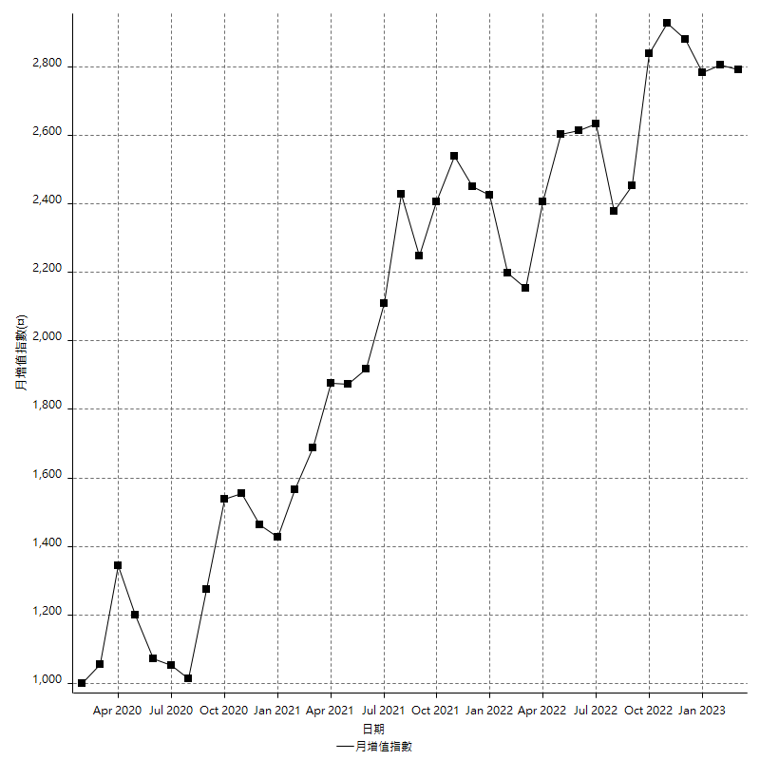
策略績效總結果

 | 所有交易 | 多單 | 空單
淨利 | 348800 | n/a | 348800
毛利 | 1389000 | n/a | 1389000
毛損 | -1040200 | n/a | -1040200
調整後淨利 | 153627.27506 | n/a | 153627.27506
調整後毛利 | 1269894.2326 | n/a | 1269894.2326
調整後毛損 | -1116266.9576 | n/a | -1116266.9576
特定淨利 | -155200 | n/a | -155200
特定毛利 | 885000 | n/a | 885000
特定毛損 | -1040200 | n/a | -1040200
帳戶所需金額 | 94000 | n/a | 94000
帳戶報酬 | 371.06382979 | n/a | 371.06382979
初始資本報酬 | 174.4 | n/a | 174.4
最大策略虧損 | -104600 | n/a | -104600
最大策略虧損 (%) | -32.202166065 | n/a | -32.202166065
最大平倉交易虧損 | -94000 | n/a | -94000
最大平倉交易虧損 (%) | -27.976190476 | n/a | -27.976190476
最大的策略虧損報酬 | 3.3346080306 | n/a | 3.3346080306
獲利因子 | 1.3353201307 | n/a | 1.3353201307
調整獲利因子 | 1.1376259272 | n/a | 1.1376259272
特定獲利因子 | -0.85079792348 | n/a | -0.85079792348
最大持有契約數量 | 1 | 0 | 1
滑價支付 | 130400 | n/a | 130400
佣金支付 | 0 | n/a | 0
未平倉部位損益 | n/a | n/a | n/a
年報酬率 | 56.6214822 | n/a | 56.6214822
月報酬率 | 4.71845685 | n/a | 4.71845685
買進持有績效 | 71141.856691 | n/a | 71141.856691
平均月報酬 | 9178.9473684
月報酬的標準差 | 30958.133524

績效比率

成長潛力比(Upside Potential Ratio) | 32.459719319
夏普比率 | 0.33048593313
索丁諾比率 | 0.80798030355
Fouse 比率 | 0.026961838
Calmar 比率 | 0.00636205396
Sterling 比率 | 0.0019594559626
淨利/最大損失百分比 | 3875.5555556
淨利/最大交易績效拉回百分比 | 4055.8139535
淨利/最大策略績效拉回百分比 | 333.46080306
特定淨利/最大損失百分比 | -1724.4444444
特定淨利/最大交易績效拉回百分比 | -1804.6511628
特定淨利/最大策略績效拉回百分比 | -148.37476099
調整後淨利/最大損失百分比 | 1706.9697229
調整後淨利/最大交易績效拉回百分比 | 1786.3636635
調整後淨利/最大策略績效拉回百分比 | 146.87119987

時間分析

交易期間 | 3 Yrs, 1 Mth, 3 Dys, 11 Mins
策略在市場的時間 | 18 Dys, 11 Hrs, 44 Mins
策略在市場的時間百分比 | 1.6434456309
最長的持平期間 | 20 Dys, 22 Hrs, 1 Min
最大獲利日期 | 2022-09-28
最大虧損日期 | 2022-10-05
最大策略虧損日期 | 3/2/22
最大平倉交易虧損日期 | 2/11/22

詳細權益曲線

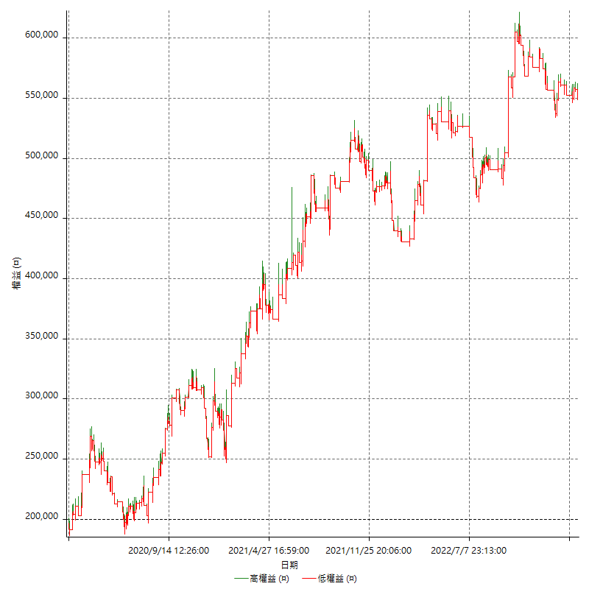

詳細權益曲線及績效拉回

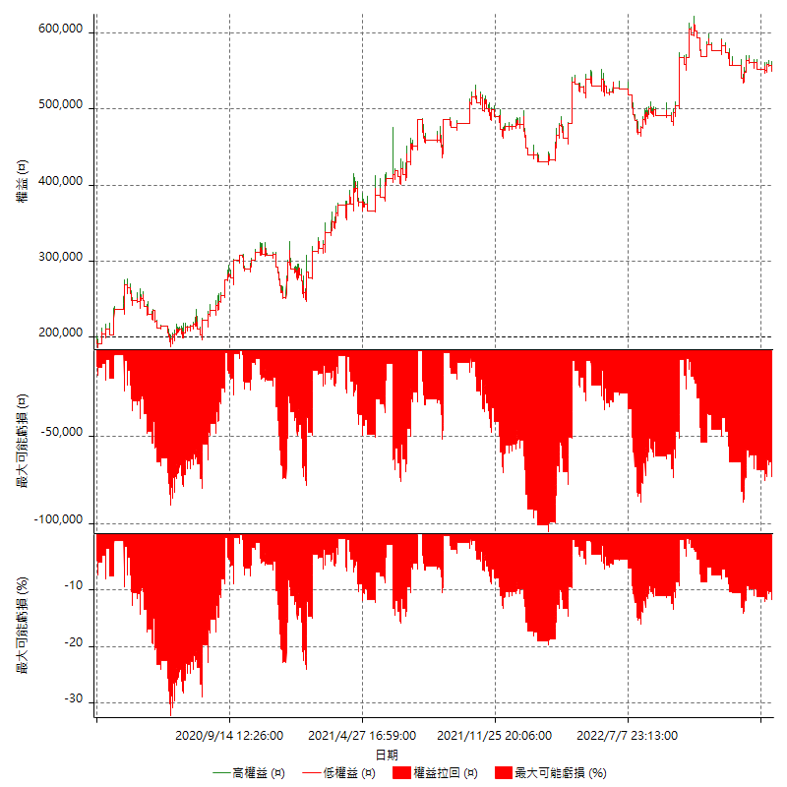

多單詳細權益曲線

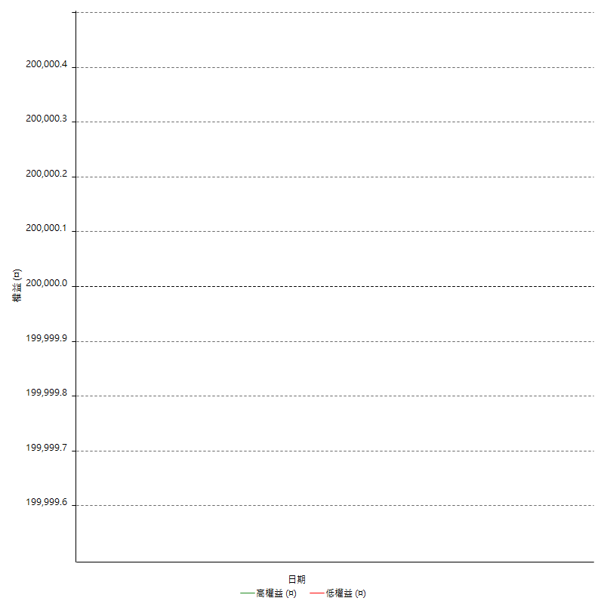

空單詳細權益曲線

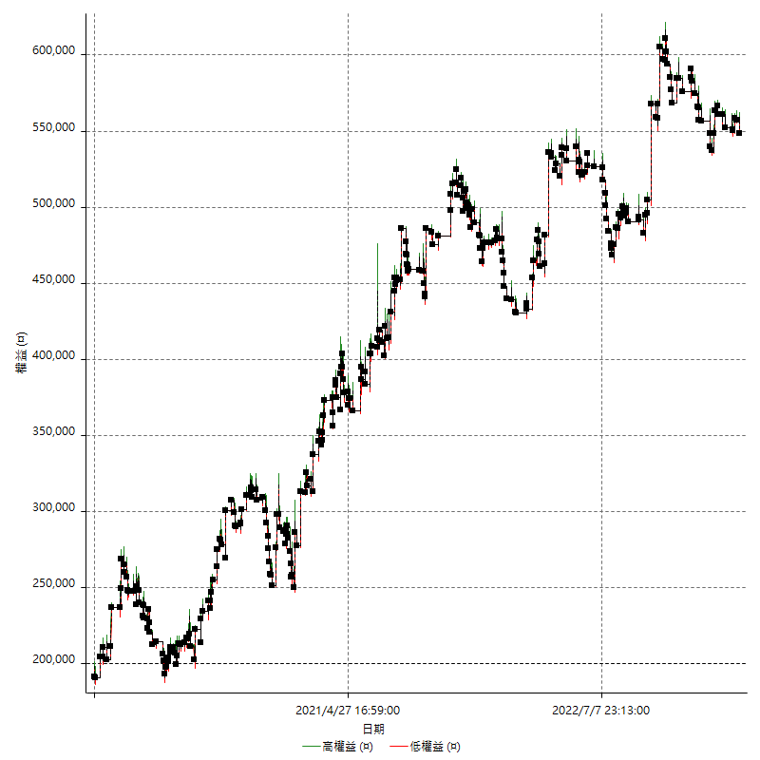

權益增加 & 拉回

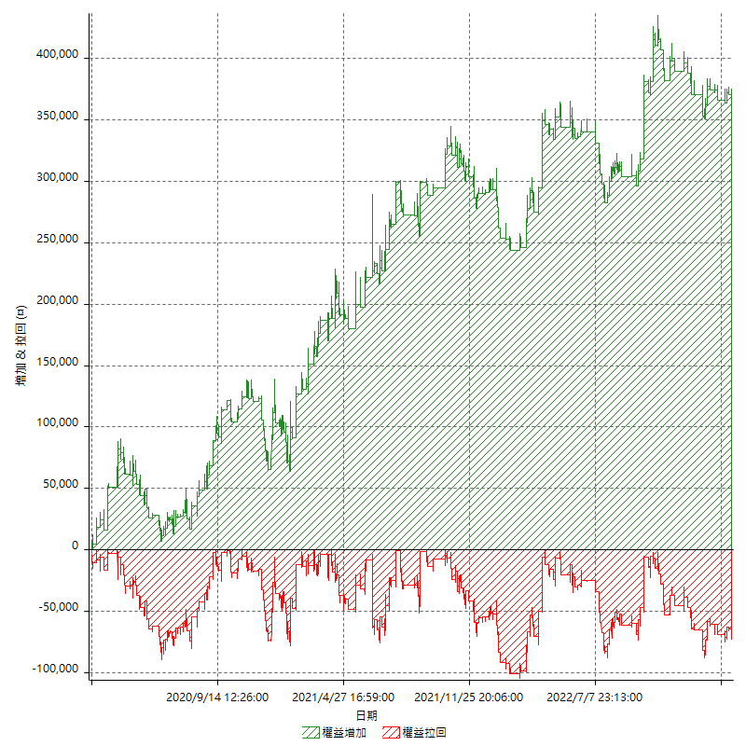

權益增加 & 拉回(%)

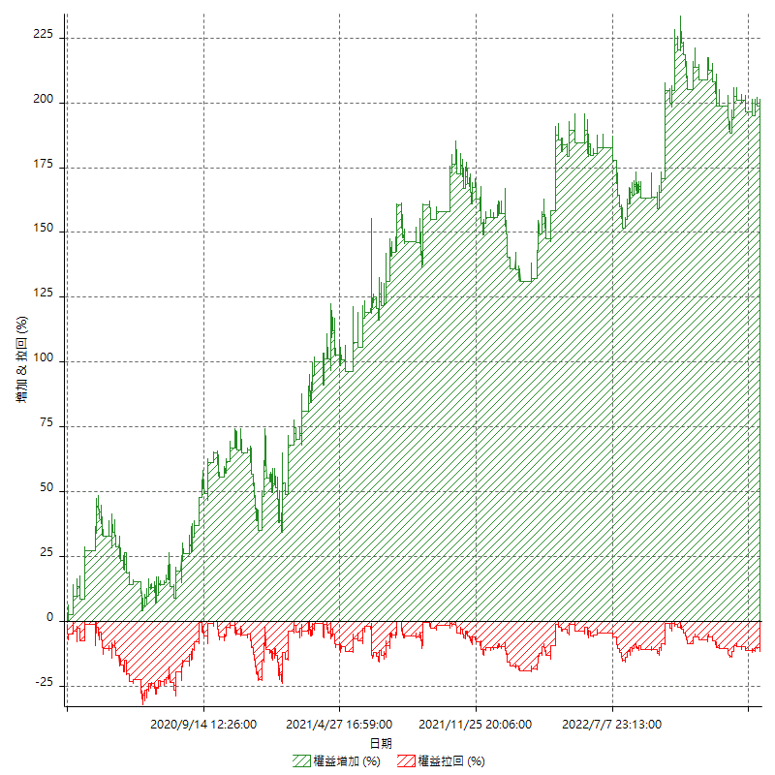

平倉權益曲線

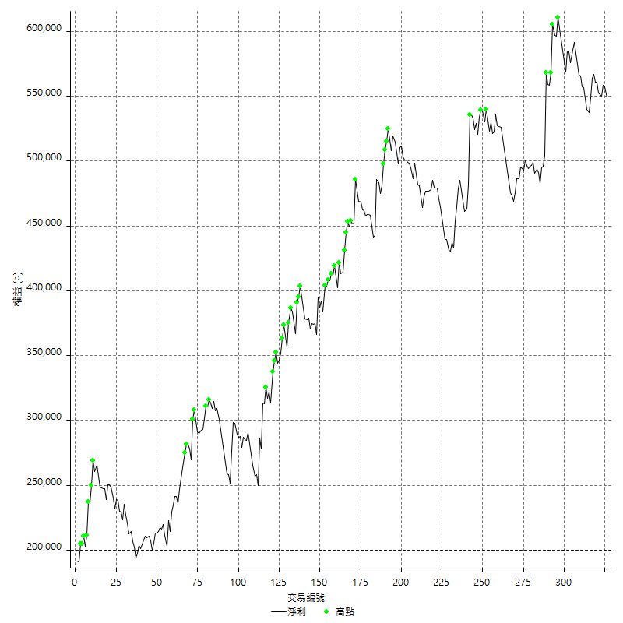

平倉權益曲線及績效拉回

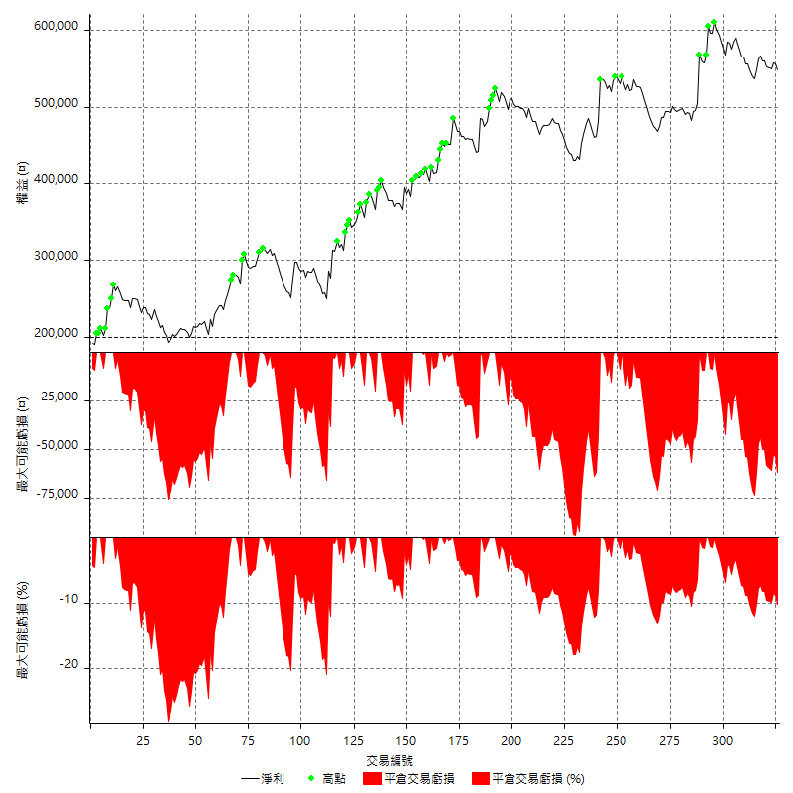

買進持有績效



月增值指數

交易分析
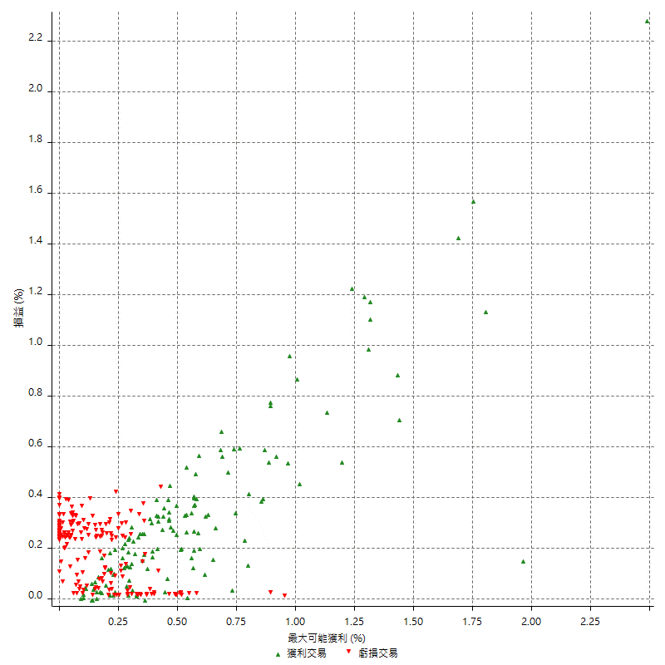
總交易分析

 | 所有交易 | 多單 | 空單
交易總次數 | 326 | 0 | 326
未平倉交易總數量 | 0 | 0 | 0
獲利交易次數 | 136 | 0 | 136
虧損交易次數 | 187 | 0 | 187
勝率 | 41.717791411 | 0 | 41.717791411
平均交易(獲利 & 虧損) | 1069.9386503 | n/a | 1069.9386503
平均獲利交易 | 10213.235294 | n/a | 10213.235294
平均虧損交易 | -5562.5668449 | n/a | -5562.5668449
平均獲利/平均虧損 比率 | 1.8360651798 | n/a | 1.8360651798
最大的交易獲利 | 63200 | n/a | 63200
最大的交易虧損 | -9000 | n/a | -9000
平倉交易的平均K棒數 | 5.4 | n/a | 5.4
獲利平倉交易的平均K棒數 | 6.9 | n/a | 6.9
虧損平倉交易的平均K棒數 | 4.4 | n/a | 4.4
平倉交易間的平均K棒數 | 7 | n/a | 7
獲利平倉交易間的平均K棒數 | 378.4 | n/a | 378.4
虧損平倉交易間的平均K棒數 | 275.8 | n/a | 275.8

極端交易

 | 全部 | 正 | 負
1 Std. Deviation of Avg. Trade | 10557.436373 | 10332.894678 | 3448.061609
平均交易金額 +1標準差 | 11627.375023 | 20546.129972 | -2114.5052359
平均交易金額 -1標準差 | -9487.4977225 | -119.65938348 | -9010.628454
極端交易次數 | 15 | 15 | 0
極端交易損益比 |  | 504000

最大獲利/最大虧損

 | 最大可能獲利 | 最大可能虧損
最大值 | 68800 | -8600
最大值日期 | 2022-09-28 | 2022-10-05
平均值 | 9774.8466258 | -4790.797546
最大值 (%) | 2.4873463485 | -0.41671007397
最大值 (%) 日期 | 2022-09-28 | 2020-04-01
平均值 (%) | 0.33246156253 | -0.16357078826
1標準差 | 10594.186177 | 2858.9898123
平均交易金額 +1標準差 | 20369.032802 | -1931.8077338
平均交易金額 -1標準差 | -819.33955089 | -7649.7873583

交易序列分析

Z值 | -0.57355126662
信賴界限 | 0.43372898598
策略精確預期 | 1069.9386503
最大連續獲利交易次數 | 6
最大連續虧損交易次數 | 11
最大連續獲利金額 | 84800
最大連續虧損金額 | -66600
最大連續獲利 (%) | 19.305673158
最大連續虧損 (%) | -18.628719276

交易序列統計量

連續獲利 | 序列編號 | 序列的平均獲利 | 下筆交易的平均虧損
1 | 42 | 9009.5238095 | -5519.047619
2 | 17 | 12535.294118 | -4188.2352941
3 | 8 | 10050 | -5150
4 | 5 | 11370 | -5920
5 | 2 | 9500 | -4400
6 | 1 | 3466.6666667 | -5400
連續虧損 | 序列編號 | 序列的平均虧損 | 下筆交易的平均獲利
1 | 35 | -5251.4285714 | 9222.8571429
2 | 20 | -5095 | 9320
3 | 11 | -5800 | 8909.0909091
4 | 6 | -5191.6666667 | 4600
5 | 2 | -7600 | 12300
6 | 1 | -4666.6666667 | 1200
8 | 1 | -7200 | 24800
9 | 1 | -5977.7777778 | 11200
11 | 2 | -5509.0909091 | 6500

總交易

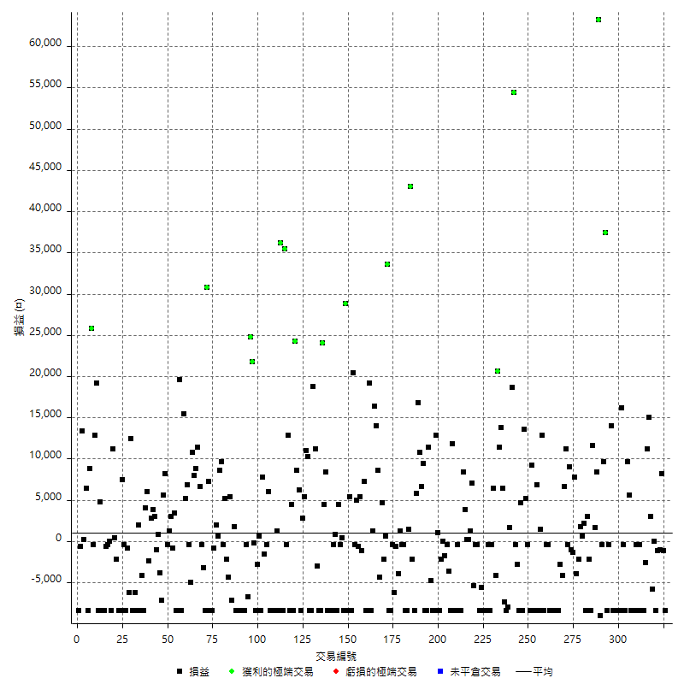

獲利交易

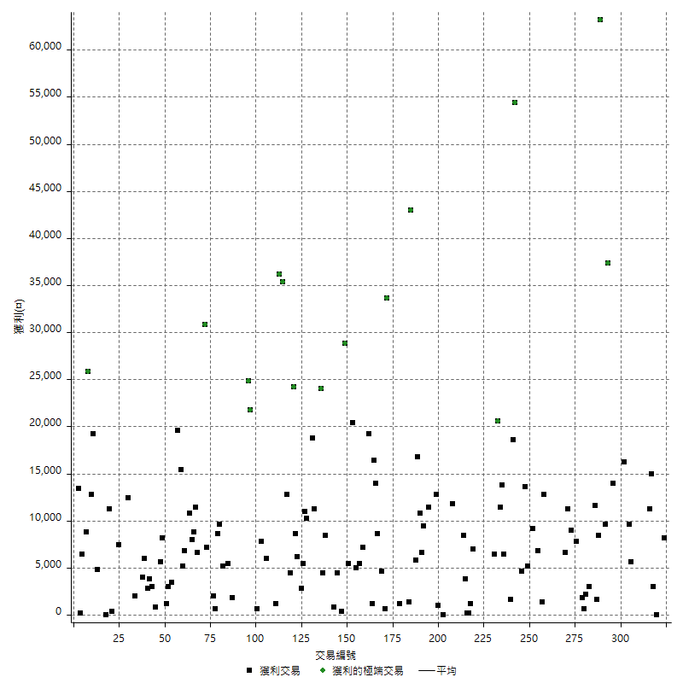

虧損交易

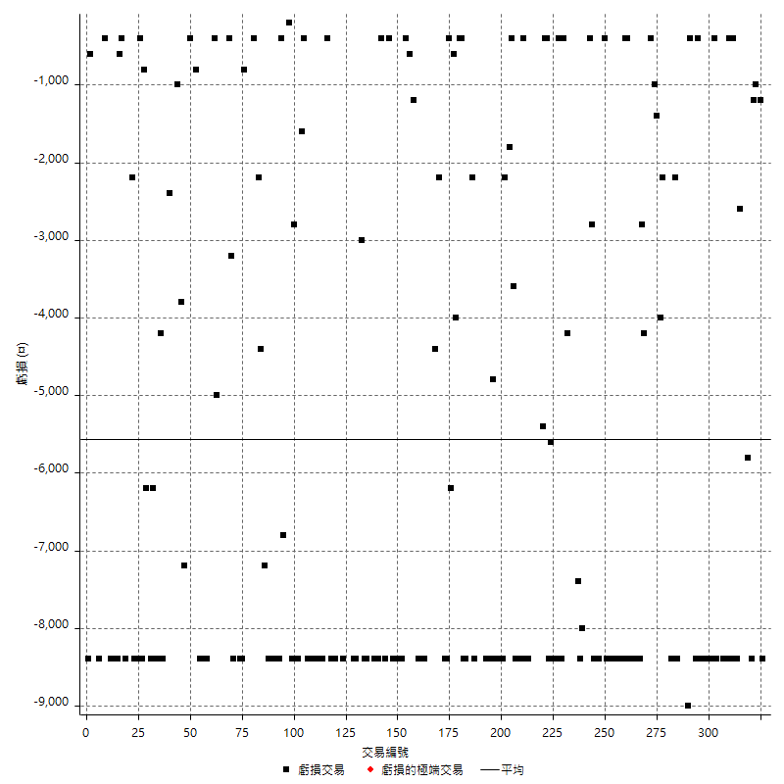

最大可能虧損

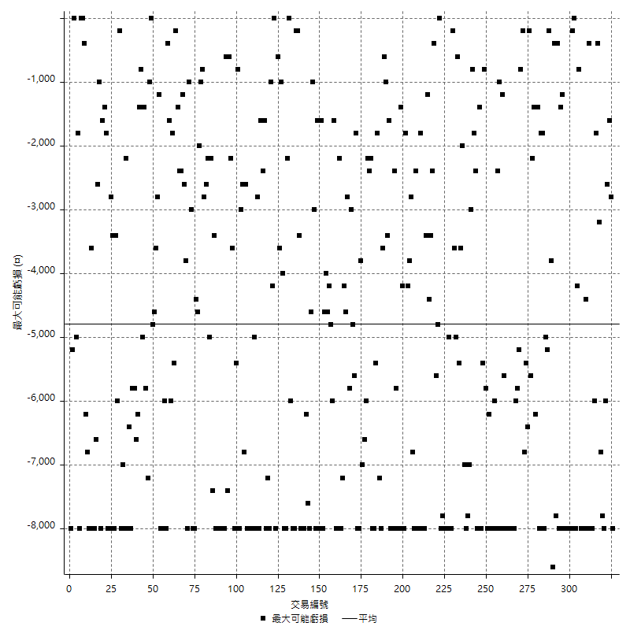

虧損的損益

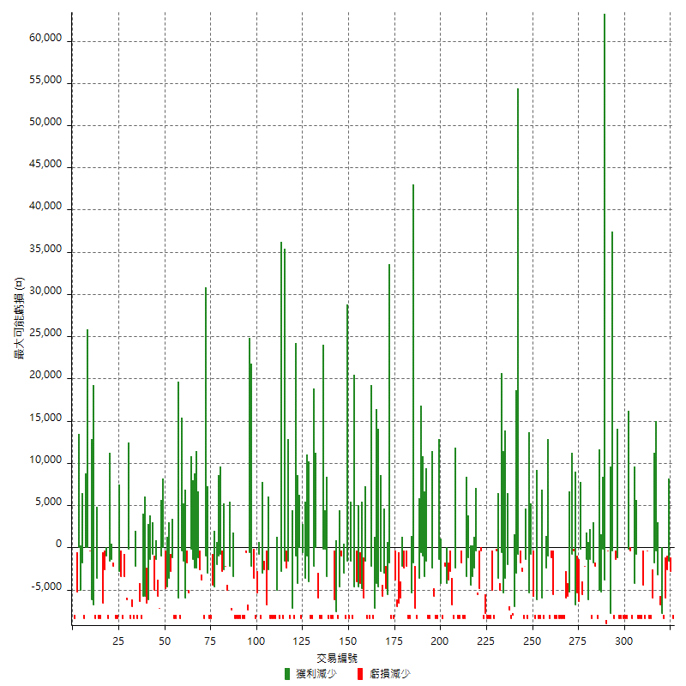

最大虧損幅度

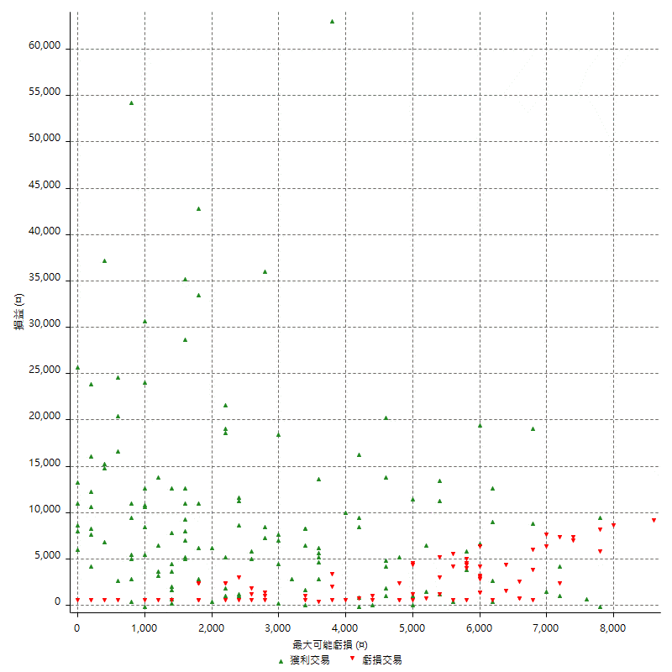

最大虧損幅度 (%)

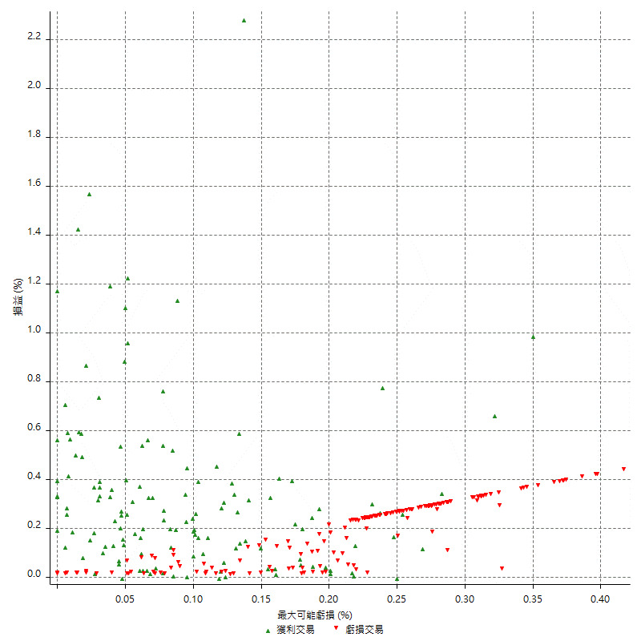

最大可能獲利

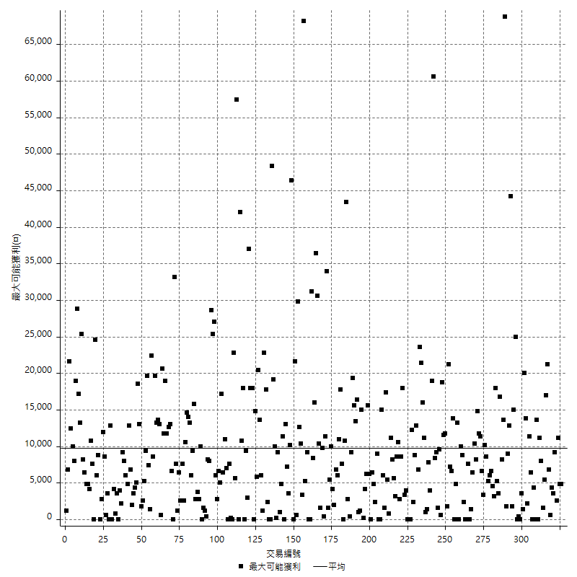

獲利的損益

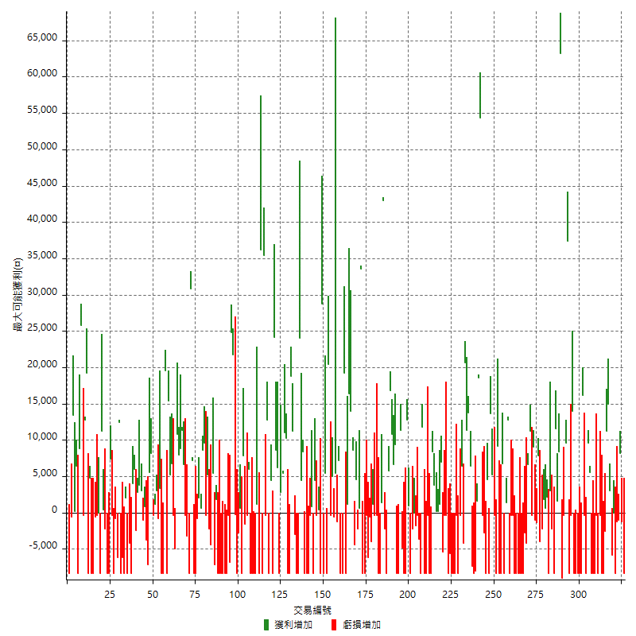

最大獲利幅度

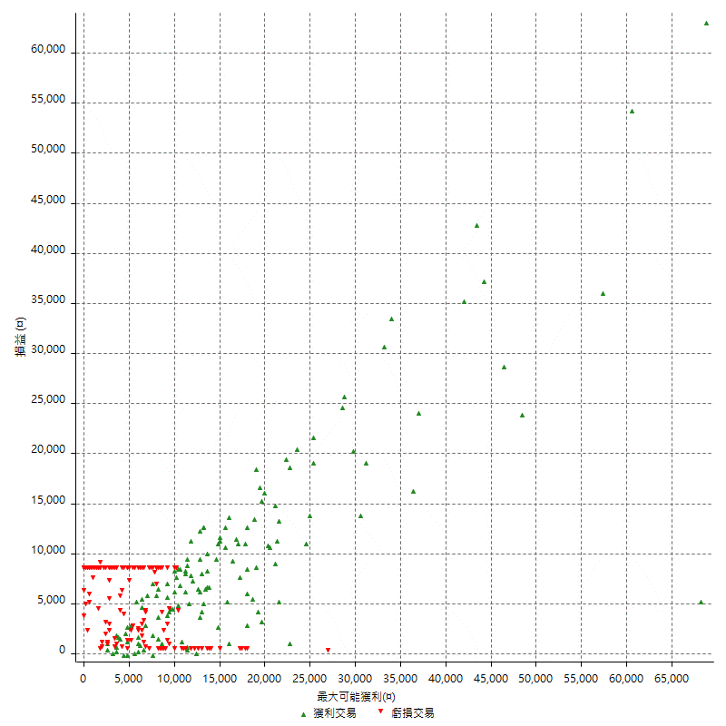

最大獲利幅度 (%)

週期性分析
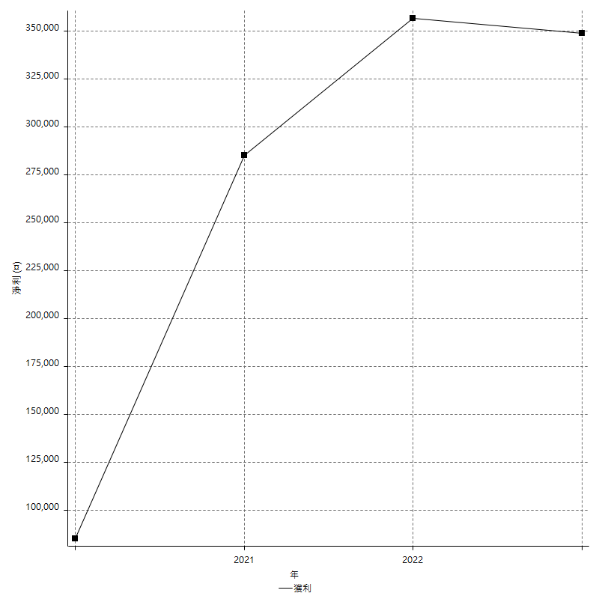
Daily Period Analysis

期間 | 獲利(¤) | 獲利(%) | 毛利 | 毛損 | 交易次數 | 勝率
2023-03-07 | -8400 | -1.5075376884 | 0 | -8400 | 1 | 0
2023-03-02 | -1200 | -0.21489971347 | 0 | -1200 | 1 | 0
2023-02-24 | 8200 | 1.4903671392 | 8200 | 0 | 1 | 100
2023-02-21 | -2200 | -0.39826212889 | 0 | -2200 | 2 | 0
2023-02-09 | -8400 | -1.4978601997 | 0 | -8400 | 1 | 0
2023-02-03 | 0 | 0 | 0 | 0 | 1 | 0
2023-01-17 | -2800 | -0.49680624556 | 3000 | -5800 | 2 | 50
2023-01-12 | 15000 | 2.7342325921 | 15000 | 0 | 1 | 100
2023-01-10 | 11200 | 2.0841086714 | 11200 | 0 | 1 | 100
2023-01-06 | -2600 | -0.48148148148 | 0 | -2600 | 1 | 0
2023-01-04 | -16800 | -3.0172413793 | 0 | -16800 | 2 | 0
2022-12-20 | -400 | -0.071787508973 | 0 | -400 | 1 | 0
2022-12-15 | -8800 | -1.554770318 | 0 | -8800 | 2 | 0
2022-12-14 | -8400 | -1.4623955432 | 0 | -8400 | 1 | 0
2022-12-09 | -8400 | -1.4413177763 | 0 | -8400 | 1 | 0
2022-12-05 | -8400 | -1.4208389716 | 0 | -8400 | 1 | 0
2022-12-02 | 15200 | 2.6388888889 | 15200 | 0 | 2 | 100
2022-11-18 | -8400 | -1.4373716632 | 0 | -8400 | 1 | 0
2022-11-14 | -400 | -0.068399452804 | 0 | -400 | 1 | 0
2022-11-10 | 16200 | 2.8491030601 | 16200 | 0 | 1 | 100
2022-11-02 | -8400 | -1.4558058925 | 0 | -8400 | 1 | 0
2022-11-01 | -8400 | -1.4349162965 | 0 | -8400 | 1 | 0
2022-10-31 | -8400 | -1.4146177164 | 0 | -8400 | 1 | 0
2022-10-26 | -8400 | -1.3948854201 | 0 | -8400 | 1 | 0
2022-10-24 | -8400 | -1.3756960367 | 0 | -8400 | 1 | 0
2022-10-21 | 13600 | 2.2780569514 | 14000 | -400 | 2 | 50
2022-10-18 | -8400 | -1.3875123885 | 0 | -8400 | 1 | 0
2022-10-13 | 37400 | 6.5845070423 | 37400 | 0 | 1 | 100
2022-10-07 | 9200 | 1.646385111 | 9600 | -400 | 2 | 50
2022-10-05 | -9000 | -1.5850651638 | 0 | -9000 | 1 | 0
2022-09-28 | 63200 | 12.524772097 | 63200 | 0 | 1 | 100
2022-09-21 | 10000 | 2.0218358269 | 10000 | 0 | 2 | 100
2022-09-19 | 11600 | 2.4016563147 | 11600 | 0 | 1 | 100
2022-09-15 | -8400 | -1.7094017094 | 0 | -8400 | 1 | 0
2022-09-06 | 800 | 0.16306563392 | 3000 | -2200 | 2 | 50
2022-08-19 | -8400 | -1.6833667335 | 0 | -8400 | 1 | 0
2022-08-17 | 2800 | 0.56428859331 | 2800 | 0 | 2 | 100
2022-08-16 | 1800 | 0.3640776699 | 1800 | 0 | 1 | 100
2022-08-15 | -2200 | -0.4430124849 | 0 | -2200 | 1 | 0
2022-08-12 | -4000 | -0.79904115062 | 0 | -4000 | 1 | 0
2022-08-10 | 7800 | 1.5827922078 | 7800 | 0 | 1 | 100
2022-08-08 | -2400 | -0.48465266559 | 0 | -2400 | 2 | 0
2022-08-04 | 9000 | 1.8510900864 | 9000 | 0 | 1 | 100
2022-08-03 | -400 | -0.082203041513 | 0 | -400 | 1 | 0
2022-08-01 | 11200 | 2.3559108119 | 11200 | 0 | 1 | 100
2022-07-28 | 6600 | 1.4078498294 | 6600 | 0 | 1 | 100
2022-07-25 | -4200 | -0.88794926004 | 0 | -4200 | 1 | 0
2022-07-22 | -11200 | -2.3130937629 | 0 | -11200 | 2 | 0
2022-07-19 | -8400 | -1.7052375152 | 0 | -8400 | 1 | 0
2022-07-15 | -8400 | -1.6766467066 | 0 | -8400 | 1 | 0
2022-07-14 | -16800 | -3.2444959444 | 0 | -16800 | 2 | 0
2022-07-08 | -8800 | -1.6710976073 | 0 | -8800 | 2 | 0
2022-06-24 | -400 | -0.075901328273 | 0 | -400 | 1 | 0
2022-06-15 | 4400 | 0.84194412553 | 12800 | -8400 | 2 | 50
2022-06-09 | 1400 | 0.26861089793 | 1400 | 0 | 1 | 100
2022-06-06 | -8400 | -1.586102719 | 0 | -8400 | 1 | 0
2022-06-01 | 6800 | 1.3006885998 | 6800 | 0 | 1 | 100
2022-05-31 | -16800 | -3.1134173462 | 0 | -16800 | 2 | 0
2022-05-26 | 9200 | 1.7345399698 | 9200 | 0 | 1 | 100
2022-05-11 | -8800 | -1.6320474777 | 0 | -8800 | 2 | 0
2022-05-03 | 18800 | 3.6126056879 | 18800 | 0 | 2 | 100
2022-04-28 | -8400 | -1.5885022693 | 0 | -8400 | 1 | 0
2022-04-21 | 4600 | 0.8775276612 | 4600 | 0 | 1 | 100
2022-04-20 | -8400 | -1.5771686068 | 0 | -8400 | 1 | 0
2022-04-14 | -3200 | -0.59723777529 | 0 | -3200 | 2 | 0
2022-04-11 | 54400 | 11.300373909 | 54400 | 0 | 1 | 100
2022-03-31 | 20200 | 4.3798785776 | 20200 | 0 | 2 | 100
2022-03-24 | -8000 | -1.705029838 | 0 | -8000 | 1 | 0
2022-03-23 | -8400 | -1.7587939698 | 0 | -8400 | 1 | 0
2022-03-22 | -1000 | -0.20894274969 | 6400 | -7400 | 2 | 50
2022-03-18 | 13800 | 2.9690189329 | 13800 | 0 | 1 | 100
2022-03-14 | 11400 | 2.514336127 | 11400 | 0 | 1 | 100
2022-03-11 | 20600 | 4.7597042514 | 20600 | 0 | 1 | 100
2022-03-02 | 2200 | 0.51091500232 | 6400 | -4200 | 2 | 50
2022-02-11 | -400 | -0.092807424594 | 0 | -400 | 1 | 0
2022-02-10 | -8400 | -1.9116977697 | 0 | -8400 | 1 | 0
2022-01-26 | -400 | -0.090950432015 | 0 | -400 | 1 | 0
2022-01-18 | -8400 | -1.8741633199 | 0 | -8400 | 1 | 0
2022-01-13 | -16800 | -3.6129032258 | 0 | -16800 | 2 | 0
2022-01-12 | -5600 | -1.1899702507 | 0 | -5600 | 1 | 0
2022-01-11 | -8800 | -1.8356278682 | 0 | -8800 | 2 | 0
2022-01-05 | -400 | -0.083368070029 | 0 | -400 | 1 | 0
2022-01-03 | -5400 | -1.1129431162 | 0 | -5400 | 1 | 0
2021-12-30 | 7000 | 1.4638226683 | 7000 | 0 | 1 | 100
2021-12-29 | 1200 | 0.25157232704 | 1200 | 0 | 1 | 100
2021-12-22 | 200 | 0.041946308725 | 200 | 0 | 1 | 100
2021-12-17 | 200 | 0.041963911037 | 200 | 0 | 1 | 100
2021-12-10 | 3800 | 0.80372250423 | 3800 | 0 | 1 | 100
2021-12-08 | 8400 | 1.8087855297 | 8400 | 0 | 1 | 100
2021-12-07 | -8400 | -1.7766497462 | 0 | -8400 | 1 | 0
2021-12-03 | -8800 | -1.8272425249 | 0 | -8800 | 2 | 0
2021-12-02 | -8400 | -1.7142857143 | 0 | -8400 | 1 | 0
2021-11-25 | -8400 | -1.6853932584 | 0 | -8400 | 1 | 0
2021-11-19 | 11800 | 2.4249897246 | 11800 | 0 | 1 | 100
2021-11-18 | -8400 | -1.696969697 | 0 | -8400 | 1 | 0
2021-11-17 | -4000 | -0.80160320641 | 0 | -4000 | 2 | 0
2021-11-16 | -1800 | -0.35942492013 | 0 | -1800 | 2 | 0
2021-11-12 | -10600 | -2.0727414939 | 0 | -10600 | 2 | 0
2021-11-11 | 1000 | 0.19592476489 | 1000 | 0 | 1 | 100
2021-11-10 | 12800 | 2.5723472669 | 12800 | 0 | 1 | 100
2021-11-08 | -8400 | -1.6600790514 | 0 | -8400 | 1 | 0
2021-11-05 | -8400 | -1.632970451 | 0 | -8400 | 1 | 0
2021-11-03 | 6600 | 1.2997243009 | 11400 | -4800 | 2 | 50
2021-10-28 | -8400 | -1.6272762495 | 0 | -8400 | 1 | 0
2021-10-27 | 1000 | 0.19409937888 | 9400 | -8400 | 2 | 50
2021-10-20 | 6600 | 1.2976799056 | 6600 | 0 | 1 | 100
2021-10-18 | 27600 | 5.738045738 | 27600 | 0 | 2 | 100
2021-09-27 | 5800 | 1.2205387205 | 5800 | 0 | 1 | 100
2021-09-14 | -8400 | -1.7369727047 | 0 | -8400 | 1 | 0
2021-09-13 | -2200 | -0.45286125978 | 0 | -2200 | 1 | 0
2021-09-02 | 43000 | 9.7109304426 | 43000 | 0 | 1 | 100
2021-09-01 | -7000 | -1.556247221 | 1400 | -8400 | 2 | 50
2021-08-31 | -8400 | -1.8332605849 | 0 | -8400 | 1 | 0
2021-08-30 | -400 | -0.087221979939 | 0 | -400 | 1 | 0
2021-08-24 | -400 | -0.087145969499 | 0 | -400 | 1 | 0
2021-08-05 | -2800 | -0.60632308359 | 1200 | -4000 | 2 | 50
2021-08-04 | -600 | -0.12975778547 | 0 | -600 | 1 | 0
2021-08-03 | -6600 | -1.407249467 | 0 | -6600 | 2 | 0
2021-08-02 | -16800 | -3.4582132565 | 0 | -16800 | 2 | 0
2021-07-26 | 33600 | 7.4303405573 | 33600 | 0 | 1 | 100
2021-07-23 | 600 | 0.13286093888 | 600 | 0 | 1 | 100
2021-07-16 | 2400 | 0.53428317008 | 4600 | -2200 | 2 | 50
2021-07-15 | -4400 | -0.97001763668 | 0 | -4400 | 1 | 0
2021-07-14 | 22600 | 5.2436194896 | 22600 | 0 | 2 | 100
2021-07-08 | 16400 | 3.9556198746 | 16400 | 0 | 1 | 100
2021-07-06 | 1200 | 0.29027576197 | 1200 | 0 | 1 | 100
2021-07-01 | -8400 | -1.9914651494 | 0 | -8400 | 1 | 0
2021-06-29 | 19200 | 4.7690014903 | 19200 | 0 | 1 | 100
2021-06-28 | -8400 | -2.0437956204 | 0 | -8400 | 1 | 0
2021-06-24 | -8400 | -2.0028612303 | 0 | -8400 | 1 | 0
2021-06-18 | 6000 | 1.4513788099 | 7200 | -1200 | 2 | 50
2021-06-16 | 4800 | 1.174743025 | 5400 | -600 | 2 | 50
2021-06-04 | 4600 | 1.1386138614 | 5000 | -400 | 2 | 50
2021-06-02 | 20400 | 5.3180396246 | 20400 | 0 | 1 | 100
2021-05-26 | -3000 | -0.77599586136 | 5400 | -8400 | 2 | 50
2021-05-19 | 20400 | 5.570726379 | 28800 | -8400 | 2 | 50
2021-05-06 | -8400 | -2.2423918847 | 0 | -8400 | 1 | 0
2021-04-29 | 400 | 0.10689470871 | 400 | 0 | 1 | 100
2021-04-28 | 4000 | 1.0804970286 | 4400 | -400 | 2 | 50
2021-04-27 | -7600 | -2.0116463737 | 800 | -8400 | 2 | 50
2021-04-21 | -400 | -0.10576414595 | 0 | -400 | 1 | 0
2021-04-20 | -16800 | -4.253164557 | 0 | -16800 | 2 | 0
2021-04-16 | 0 | 0 | 8400 | -8400 | 2 | 50
2021-04-15 | 4400 | 1.1264720942 | 4400 | 0 | 1 | 100
2021-04-14 | 15600 | 4.16 | 24000 | -8400 | 2 | 50
2021-04-08 | -8400 | -2.1909233177 | 0 | -8400 | 1 | 0
2021-04-07 | 8200 | 2.1855010661 | 11200 | -3000 | 2 | 50
2021-03-31 | 18800 | 5.2749719416 | 18800 | 0 | 1 | 100
2021-03-30 | -16800 | -4.501607717 | 0 | -16800 | 2 | 0
2021-03-17 | 10200 | 2.8099173554 | 10200 | 0 | 1 | 100
2021-03-15 | 11000 | 3.125 | 11000 | 0 | 1 | 100
2021-03-12 | 8200 | 2.3851076207 | 8200 | 0 | 2 | 100
2021-03-11 | -8400 | -2.3850085179 | 0 | -8400 | 1 | 0
2021-03-09 | 6200 | 1.7919075145 | 6200 | 0 | 1 | 100
2021-03-08 | 8600 | 2.5489033788 | 8600 | 0 | 1 | 100
2021-02-24 | 15800 | 4.9129353234 | 24200 | -8400 | 2 | 50
2021-02-22 | 4400 | 1.3871374527 | 4400 | 0 | 1 | 100
2021-02-05 | -8400 | -2.5798525799 | 0 | -8400 | 1 | 0
2021-02-03 | 12400 | 3.9591315453 | 12800 | -400 | 2 | 50
2021-01-26 | 35400 | 12.742980562 | 35400 | 0 | 1 | 100
2021-01-20 | -8400 | -2.9350104822 | 0 | -8400 | 1 | 0
2021-01-15 | 36200 | 14.48 | 36200 | 0 | 1 | 100
2021-01-14 | -8400 | -3.2507739938 | 0 | -8400 | 1 | 0
2021-01-12 | 1200 | 0.466562986 | 1200 | 0 | 1 | 100
2021-01-11 | -16800 | -6.1313868613 | 0 | -16800 | 2 | 0
2021-01-08 | -8400 | -2.9745042493 | 0 | -8400 | 1 | 0
2021-01-06 | -8400 | -2.8885832187 | 0 | -8400 | 1 | 0
2021-01-05 | 5600 | 1.9635343619 | 6000 | -400 | 2 | 50
2020-12-31 | 6200 | 2.2222222222 | 7800 | -1600 | 2 | 50
2020-12-30 | -8400 | -2.9227557411 | 0 | -8400 | 1 | 0
2020-12-29 | 600 | 0.20920502092 | 600 | 0 | 1 | 100
2020-12-28 | -2800 | -0.96685082873 | 0 | -2800 | 1 | 0
2020-12-22 | -8400 | -2.8187919463 | 0 | -8400 | 1 | 0
2020-12-21 | -200 | -0.067069081154 | 0 | -200 | 1 | 0
2020-12-17 | 21800 | 7.8871201158 | 21800 | 0 | 1 | 100
2020-12-15 | 24800 | 9.8569157393 | 24800 | 0 | 1 | 100
2020-12-09 | -6800 | -2.6315789474 | 0 | -6800 | 1 | 0
2020-12-08 | -400 | -0.15455950541 | 0 | -400 | 1 | 0
2020-12-07 | -8400 | -3.1437125749 | 0 | -8400 | 1 | 0
2020-12-04 | -8400 | -3.0478955007 | 0 | -8400 | 1 | 0
2020-12-03 | -8400 | -2.9577464789 | 0 | -8400 | 1 | 0
2020-12-02 | -8400 | -2.8727770178 | 0 | -8400 | 1 | 0
2020-11-30 | -8400 | -2.7925531915 | 0 | -8400 | 1 | 0
2020-11-27 | -8400 | -2.7166882277 | 0 | -8400 | 1 | 0
2020-11-24 | 1800 | 0.58555627846 | 1800 | 0 | 1 | 100
2020-11-13 | -7200 | -2.2886204704 | 0 | -7200 | 1 | 0
2020-11-12 | 5400 | 1.7464424321 | 5400 | 0 | 1 | 100
2020-11-06 | -4400 | -1.4030612245 | 0 | -4400 | 1 | 0
2020-11-05 | 3000 | 0.96587250483 | 5200 | -2200 | 2 | 50
2020-11-04 | -400 | -0.12861736334 | 0 | -400 | 1 | 0
2020-10-28 | 9600 | 3.1851360319 | 9600 | 0 | 1 | 100
2020-10-21 | 8600 | 2.9371584699 | 8600 | 0 | 1 | 100
2020-10-20 | 2600 | 0.89593383873 | 2600 | 0 | 2 | 100
2020-10-12 | -800 | -0.27491408935 | 0 | -800 | 1 | 0
2020-10-08 | -8400 | -2.8056112224 | 0 | -8400 | 1 | 0
2020-10-07 | -8400 | -2.7290448343 | 0 | -8400 | 1 | 0
2020-09-29 | 7200 | 2.3952095808 | 7200 | 0 | 1 | 100
2020-09-21 | 22400 | 8.0517613228 | 30800 | -8400 | 2 | 50
2020-09-15 | -3200 | -1.1371712864 | 0 | -3200 | 1 | 0
2020-09-11 | -400 | -0.14194464159 | 0 | -400 | 1 | 0
2020-09-10 | 6600 | 2.398255814 | 6600 | 0 | 1 | 100
2020-09-07 | 20200 | 7.9215686275 | 20200 | 0 | 2 | 100
2020-08-31 | 8000 | 3.2388663968 | 8000 | 0 | 1 | 100
2020-08-27 | 10800 | 4.5723962743 | 10800 | 0 | 1 | 100
2020-08-26 | -5400 | -2.2350993377 | 0 | -5400 | 2 | 0
2020-08-24 | 6800 | 2.8960817717 | 6800 | 0 | 1 | 100
2020-08-13 | 5200 | 2.2648083624 | 5200 | 0 | 1 | 100
2020-08-11 | 7000 | 3.1446540881 | 15400 | -8400 | 2 | 50
2020-08-03 | 19600 | 9.6551724138 | 19600 | 0 | 1 | 100
2020-07-30 | -8400 | -3.9735099338 | 0 | -8400 | 1 | 0
2020-07-24 | -8400 | -3.821656051 | 0 | -8400 | 1 | 0
2020-07-23 | 3400 | 1.5711645102 | 3400 | 0 | 1 | 100
2020-07-22 | -800 | -0.36832412523 | 0 | -800 | 1 | 0
2020-07-20 | 3000 | 1.4005602241 | 3000 | 0 | 1 | 100
2020-07-15 | 1200 | 0.56338028169 | 1200 | 0 | 1 | 100
2020-07-09 | -400 | -0.18744142455 | 0 | -400 | 1 | 0
2020-07-07 | 8200 | 3.9961013645 | 8200 | 0 | 1 | 100
2020-07-03 | 5600 | 2.8056112224 | 5600 | 0 | 1 | 100
2020-07-02 | -7200 | -3.4816247582 | 0 | -7200 | 1 | 0
2020-07-01 | -3800 | -1.804368471 | 0 | -3800 | 1 | 0
2020-06-24 | 800 | 0.38131553861 | 800 | 0 | 1 | 100
2020-06-23 | -1000 | -0.47438330171 | 0 | -1000 | 1 | 0
2020-06-19 | 6800 | 3.3333333333 | 6800 | 0 | 2 | 100
2020-06-17 | 400 | 0.19646365422 | 2800 | -2400 | 2 | 50
2020-06-15 | 6000 | 3.036437247 | 6000 | 0 | 1 | 100
2020-06-11 | 4000 | 2.0661157025 | 4000 | 0 | 1 | 100
2020-06-10 | -8400 | -4.1584158416 | 0 | -8400 | 1 | 0
2020-06-09 | -4200 | -2.03685742 | 0 | -4200 | 1 | 0
2020-06-08 | -8400 | -3.9142590867 | 0 | -8400 | 1 | 0
2020-05-27 | 2000 | 0.94073377234 | 2000 | 0 | 1 | 100
2020-05-21 | -8400 | -3.8009049774 | 0 | -8400 | 1 | 0
2020-05-18 | -14600 | -6.1969439728 | 0 | -14600 | 2 | 0
2020-05-14 | 12400 | 5.5555555556 | 12400 | 0 | 1 | 100
2020-05-13 | -7000 | -3.0408340573 | 0 | -7000 | 2 | 0
2020-05-07 | -8800 | -3.6820083682 | 0 | -8800 | 2 | 0
2020-05-06 | -1000 | -0.41666666667 | 7400 | -8400 | 2 | 50
2020-04-29 | -8400 | -3.3816425121 | 0 | -8400 | 1 | 0
2020-04-28 | -2200 | -0.87789305666 | 0 | -2200 | 1 | 0
2020-04-24 | 400 | 0.15987210232 | 400 | 0 | 1 | 100
2020-04-23 | 2800 | 1.1317704123 | 11200 | -8400 | 2 | 50
2020-04-20 | -400 | -0.1614205004 | 0 | -400 | 2 | 0
2020-04-10 | -600 | -0.24154589372 | 0 | -600 | 1 | 0
2020-04-09 | -8400 | -3.2710280374 | 0 | -8400 | 1 | 0
2020-04-08 | -8400 | -3.1674208145 | 0 | -8400 | 1 | 0
2020-04-01 | -3600 | -1.3392857143 | 4800 | -8400 | 2 | 50
2020-03-27 | 19200 | 7.6923076923 | 19200 | 0 | 1 | 100
2020-03-26 | 12400 | 5.2276559865 | 12800 | -400 | 2 | 50
2020-03-11 | 34600 | 17.07798618 | 34600 | 0 | 2 | 100
2020-03-04 | -8400 | -3.981042654 | 0 | -8400 | 1 | 0
2020-02-26 | 6600 | 3.228962818 | 6600 | 0 | 2 | 100
2020-02-20 | 13400 | 7.0157068063 | 13400 | 0 | 1 | 100
2020-02-13 | -600 | -0.31315240084 | 0 | -600 | 1 | 0
2020-02-12 | -8400 | -4.2 | 0 | -8400 | 1 | 0

Daily Rolling Period Analysis

期間 | 獲利(¤) | 獲利(%) | 毛利 | 毛損 | 交易次數 | 勝率
當日 - 2023/3/7 | -8400 | -0.28206850235 | 0 | -8400 | 1 | 0
2023/3/6 - 2023/3/7 | -8400 | -0.28206850235 | 0 | -8400 | 1 | 0
2023/3/5 - 2023/3/7 | -8400 | -0.28206850235 | 0 | -8400 | 1 | 0
2023/3/4 - 2023/3/7 | -8400 | -0.28206850235 | 0 | -8400 | 1 | 0
2023/3/3 - 2023/3/7 | -8400 | -0.28206850235 | 0 | -8400 | 1 | 0
2023/3/2 - 2023/3/7 | -9600 | -0.32236400269 | 0 | -9600 | 2 | 0
2023/3/1 - 2023/3/7 | -9600 | -0.32236400269 | 0 | -9600 | 2 | 0
2023/2/28 - 2023/3/7 | -9600 | -0.32236400269 | 0 | -9600 | 2 | 0
2023/2/27 - 2023/3/7 | -9600 | -0.32236400269 | 0 | -9600 | 2 | 0
2023/2/26 - 2023/3/7 | -9600 | -0.32236400269 | 0 | -9600 | 2 | 0
2023/2/25 - 2023/3/7 | -9600 | -0.32236400269 | 0 | -9600 | 2 | 0
2023/2/24 - 2023/3/7 | -1400 | -0.047271745003 | 8200 | -9600 | 3 | 33.333333333
2023/2/23 - 2023/3/7 | -1400 | -0.047271745003 | 8200 | -9600 | 3 | 33.333333333
2023/2/22 - 2023/3/7 | -1400 | -0.047271745003 | 8200 | -9600 | 3 | 33.333333333
2023/2/21 - 2023/3/7 | -3600 | -0.12155591572 | 8200 | -11800 | 5 | 20
2023/2/20 - 2023/3/7 | -3600 | -0.12155591572 | 8200 | -11800 | 5 | 20
2023/2/19 - 2023/3/7 | -3600 | -0.12155591572 | 8200 | -11800 | 5 | 20
2023/2/18 - 2023/3/7 | -3600 | -0.12155591572 | 8200 | -11800 | 5 | 20
2023/2/17 - 2023/3/7 | -3600 | -0.12155591572 | 8200 | -11800 | 5 | 20
2023/2/16 - 2023/3/7 | -3600 | -0.12155591572 | 8200 | -11800 | 5 | 20
2023/2/15 - 2023/3/7 | -3600 | -0.12155591572 | 8200 | -11800 | 5 | 20
2023/2/14 - 2023/3/7 | -3600 | -0.12155591572 | 8200 | -11800 | 5 | 20
2023/2/13 - 2023/3/7 | -3600 | -0.12155591572 | 8200 | -11800 | 5 | 20
2023/2/12 - 2023/3/7 | -3600 | -0.12155591572 | 8200 | -11800 | 5 | 20
2023/2/11 - 2023/3/7 | -3600 | -0.12155591572 | 8200 | -11800 | 5 | 20
2023/2/10 - 2023/3/7 | -3600 | -0.12155591572 | 8200 | -11800 | 5 | 20
2023/2/9 - 2023/3/7 | -12000 | -0.40518638574 | 8200 | -20200 | 6 | 16.666666667
2023/2/8 - 2023/3/7 | -12000 | -0.40518638574 | 8200 | -20200 | 6 | 16.666666667
2023/2/7 - 2023/3/7 | -12000 | -0.40518638574 | 8200 | -20200 | 6 | 16.666666667
2023/2/6 - 2023/3/7 | -12000 | -0.40518638574 | 8200 | -20200 | 6 | 16.666666667
2023/2/5 - 2023/3/7 | -12000 | -0.40518638574 | 8200 | -20200 | 6 | 16.666666667
2023/2/4 - 2023/3/7 | -12000 | -0.40518638574 | 8200 | -20200 | 6 | 16.666666667
2023/2/3 - 2023/3/7 | -12000 | -0.40518638574 | 8200 | -20200 | 7 | 14.285714286
2023/2/2 - 2023/3/7 | -12000 | -0.40518638574 | 8200 | -20200 | 7 | 14.285714286
2023/2/1 - 2023/3/7 | -12000 | -0.40518638574 | 8200 | -20200 | 7 | 14.285714286
2023/1/31 - 2023/3/7 | -12000 | -0.40518638574 | 8200 | -20200 | 7 | 14.285714286
2023/1/30 - 2023/3/7 | -12000 | -0.40518638574 | 8200 | -20200 | 7 | 14.285714286
2023/1/29 - 2023/3/7 | -12000 | -0.40518638574 | 8200 | -20200 | 7 | 14.285714286
2023/1/28 - 2023/3/7 | -12000 | -0.40518638574 | 8200 | -20200 | 7 | 14.285714286
2023/1/27 - 2023/3/7 | -12000 | -0.40518638574 | 8200 | -20200 | 7 | 14.285714286
2023/1/26 - 2023/3/7 | -12000 | -0.40518638574 | 8200 | -20200 | 7 | 14.285714286
2023/1/25 - 2023/3/7 | -12000 | -0.40518638574 | 8200 | -20200 | 7 | 14.285714286
2023/1/24 - 2023/3/7 | -12000 | -0.40518638574 | 8200 | -20200 | 7 | 14.285714286
2023/1/23 - 2023/3/7 | -12000 | -0.40518638574 | 8200 | -20200 | 7 | 14.285714286
2023/1/22 - 2023/3/7 | -12000 | -0.40518638574 | 8200 | -20200 | 7 | 14.285714286
2023/1/21 - 2023/3/7 | -12000 | -0.40518638574 | 8200 | -20200 | 7 | 14.285714286
2023/1/20 - 2023/3/7 | -12000 | -0.40518638574 | 8200 | -20200 | 7 | 14.285714286
2023/1/19 - 2023/3/7 | -12000 | -0.40518638574 | 8200 | -20200 | 7 | 14.285714286
2023/1/18 - 2023/3/7 | -12000 | -0.40518638574 | 8200 | -20200 | 7 | 14.285714286
2023/1/17 - 2023/3/7 | -14800 | -0.50074434971 | 11200 | -26000 | 9 | 22.222222222
2023/1/16 - 2023/3/7 | -14800 | -0.50074434971 | 11200 | -26000 | 9 | 22.222222222
2023/1/15 - 2023/3/7 | -14800 | -0.50074434971 | 11200 | -26000 | 9 | 22.222222222
2023/1/14 - 2023/3/7 | -14800 | -0.50074434971 | 11200 | -26000 | 9 | 22.222222222
2023/1/13 - 2023/3/7 | -14800 | -0.50074434971 | 11200 | -26000 | 9 | 22.222222222
2023/1/12 - 2023/3/7 | 200 | 0.0068362045392 | 26200 | -26000 | 10 | 30
2023/1/11 - 2023/3/7 | 200 | 0.0068362045392 | 26200 | -26000 | 10 | 30
2023/1/10 - 2023/3/7 | 11400 | 0.39267015707 | 37400 | -26000 | 11 | 36.363636364
2023/1/9 - 2023/3/7 | 11400 | 0.39267015707 | 37400 | -26000 | 11 | 36.363636364
2023/1/8 - 2023/3/7 | 11400 | 0.39267015707 | 37400 | -26000 | 11 | 36.363636364
2023/1/7 - 2023/3/7 | 11400 | 0.39267015707 | 37400 | -26000 | 11 | 36.363636364
2023/1/6 - 2023/3/7 | 8800 | 0.30311380546 | 37400 | -28600 | 12 | 33.333333333
2023/1/5 - 2023/3/7 | 8800 | 0.30311380546 | 37400 | -28600 | 12 | 33.333333333
2023/1/4 - 2023/3/7 | -8000 | -0.27555800496 | 37400 | -45400 | 14 | 28.571428571
2023/1/3 - 2023/3/7 | -8000 | -0.27555800496 | 37400 | -45400 | 14 | 28.571428571
2023/1/2 - 2023/3/7 | -8000 | -0.27555800496 | 37400 | -45400 | 14 | 28.571428571
2023/1/1 - 2023/3/7 | -8000 | -0.27555800496 | 37400 | -45400 | 14 | 28.571428571
2022/12/31 - 2023/3/7 | -8000 | -0.27555800496 | 37400 | -45400 | 14 | 28.571428571
2022/12/30 - 2023/3/7 | -8000 | -0.27555800496 | 37400 | -45400 | 14 | 28.571428571
2022/12/29 - 2023/3/7 | -8000 | -0.27555800496 | 37400 | -45400 | 14 | 28.571428571
2022/12/28 - 2023/3/7 | -8000 | -0.27555800496 | 37400 | -45400 | 14 | 28.571428571
2022/12/27 - 2023/3/7 | -8000 | -0.27555800496 | 37400 | -45400 | 14 | 28.571428571
2022/12/26 - 2023/3/7 | -8000 | -0.27555800496 | 37400 | -45400 | 14 | 28.571428571
2022/12/25 - 2023/3/7 | -8000 | -0.27555800496 | 37400 | -45400 | 14 | 28.571428571
2022/12/24 - 2023/3/7 | -8000 | -0.27555800496 | 37400 | -45400 | 14 | 28.571428571
2022/12/23 - 2023/3/7 | -8000 | -0.27555800496 | 37400 | -45400 | 14 | 28.571428571
2022/12/22 - 2023/3/7 | -8000 | -0.27555800496 | 37400 | -45400 | 14 | 28.571428571
2022/12/21 - 2023/3/7 | -8000 | -0.27555800496 | 37400 | -45400 | 14 | 28.571428571
2022/12/20 - 2023/3/7 | -8400 | -0.28933590521 | 37400 | -45800 | 15 | 26.666666667
2022/12/19 - 2023/3/7 | -8400 | -0.28933590521 | 37400 | -45800 | 15 | 26.666666667
2022/12/18 - 2023/3/7 | -8400 | -0.28933590521 | 37400 | -45800 | 15 | 26.666666667
2022/12/17 - 2023/3/7 | -8400 | -0.28933590521 | 37400 | -45800 | 15 | 26.666666667
2022/12/16 - 2023/3/7 | -8400 | -0.28933590521 | 37400 | -45800 | 15 | 26.666666667
2022/12/15 - 2023/3/7 | -17200 | -0.59244971066 | 37400 | -54600 | 17 | 23.529411765
2022/12/14 - 2023/3/7 | -25600 | -0.88178561587 | 37400 | -63000 | 18 | 22.222222222
2022/12/13 - 2023/3/7 | -25600 | -0.88178561587 | 37400 | -63000 | 18 | 22.222222222
2022/12/12 - 2023/3/7 | -25600 | -0.88178561587 | 37400 | -63000 | 18 | 22.222222222
2022/12/11 - 2023/3/7 | -25600 | -0.88178561587 | 37400 | -63000 | 18 | 22.222222222
2022/12/10 - 2023/3/7 | -25600 | -0.88178561587 | 37400 | -63000 | 18 | 22.222222222
2022/12/9 - 2023/3/7 | -34000 | -1.1711215211 | 37400 | -71400 | 19 | 21.052631579
2022/12/8 - 2023/3/7 | -34000 | -1.1711215211 | 37400 | -71400 | 19 | 21.052631579
2022/12/7 - 2023/3/7 | -34000 | -1.1711215211 | 37400 | -71400 | 19 | 21.052631579
2022/12/6 - 2023/3/7 | -34000 | -1.1711215211 | 37400 | -71400 | 19 | 21.052631579
2022/12/5 - 2023/3/7 | -42400 | -1.4604574263 | 37400 | -79800 | 20 | 20
2022/12/4 - 2023/3/7 | -42400 | -1.4604574263 | 37400 | -79800 | 20 | 20
2022/12/3 - 2023/3/7 | -42400 | -1.4604574263 | 37400 | -79800 | 20 | 20
2022/12/2 - 2023/3/7 | -27200 | -0.94681147313 | 52600 | -79800 | 22 | 27.272727273
2022/12/1 - 2023/3/7 | -27200 | -0.94681147313 | 52600 | -79800 | 22 | 27.272727273
2022/11/30 - 2023/3/7 | -27200 | -0.94681147313 | 52600 | -79800 | 22 | 27.272727273
2022/11/29 - 2023/3/7 | -27200 | -0.94681147313 | 52600 | -79800 | 22 | 27.272727273
2022/11/28 - 2023/3/7 | -27200 | -0.94681147313 | 52600 | -79800 | 22 | 27.272727273
2022/11/27 - 2023/3/7 | -27200 | -0.94681147313 | 52600 | -79800 | 22 | 27.272727273
2022/11/26 - 2023/3/7 | -27200 | -0.94681147313 | 52600 | -79800 | 22 | 27.272727273
2022/11/25 - 2023/3/7 | -27200 | -0.94681147313 | 52600 | -79800 | 22 | 27.272727273
2022/11/24 - 2023/3/7 | -27200 | -0.94681147313 | 52600 | -79800 | 22 | 27.272727273
2022/11/23 - 2023/3/7 | -27200 | -0.94681147313 | 52600 | -79800 | 22 | 27.272727273
2022/11/22 - 2023/3/7 | -27200 | -0.94681147313 | 52600 | -79800 | 22 | 27.272727273
2022/11/21 - 2023/3/7 | -27200 | -0.94681147313 | 52600 | -79800 | 22 | 27.272727273
2022/11/20 - 2023/3/7 | -27200 | -0.94681147313 | 52600 | -79800 | 22 | 27.272727273
2022/11/19 - 2023/3/7 | -27200 | -0.94681147313 | 52600 | -79800 | 22 | 27.272727273
2022/11/18 - 2023/3/7 | -35600 | -1.2392091339 | 52600 | -88200 | 23 | 26.086956522
2022/11/17 - 2023/3/7 | -35600 | -1.2392091339 | 52600 | -88200 | 23 | 26.086956522
2022/11/16 - 2023/3/7 | -35600 | -1.2392091339 | 52600 | -88200 | 23 | 26.086956522
2022/11/15 - 2023/3/7 | -35600 | -1.2392091339 | 52600 | -88200 | 23 | 26.086956522
2022/11/14 - 2023/3/7 | -36000 | -1.2531328321 | 52600 | -88600 | 24 | 25
2022/11/13 - 2023/3/7 | -36000 | -1.2531328321 | 52600 | -88600 | 24 | 25
2022/11/12 - 2023/3/7 | -36000 | -1.2531328321 | 52600 | -88600 | 24 | 25
2022/11/11 - 2023/3/7 | -36000 | -1.2531328321 | 52600 | -88600 | 24 | 25
2022/11/10 - 2023/3/7 | -19800 | -0.69708491762 | 68800 | -88600 | 25 | 28
2022/11/9 - 2023/3/7 | -19800 | -0.69708491762 | 68800 | -88600 | 25 | 28
2022/11/8 - 2023/3/7 | -19800 | -0.69708491762 | 68800 | -88600 | 25 | 28
2022/11/7 - 2023/3/7 | -19800 | -0.69708491762 | 68800 | -88600 | 25 | 28
2022/11/6 - 2023/3/7 | -19800 | -0.69708491762 | 68800 | -88600 | 25 | 28
2022/11/5 - 2023/3/7 | -19800 | -0.69708491762 | 68800 | -88600 | 25 | 28
2022/11/4 - 2023/3/7 | -19800 | -0.69708491762 | 68800 | -88600 | 25 | 28
2022/11/3 - 2023/3/7 | -19800 | -0.69708491762 | 68800 | -88600 | 25 | 28
2022/11/2 - 2023/3/7 | -28200 | -0.99281791297 | 68800 | -97000 | 26 | 26.923076923
2022/11/1 - 2023/3/7 | -36600 | -1.2885509083 | 68800 | -105400 | 27 | 25.925925926
2022/10/31 - 2023/3/7 | -45000 | -1.5842839037 | 68800 | -113800 | 28 | 25
2022/10/30 - 2023/3/7 | -45000 | -1.5842839037 | 68800 | -113800 | 28 | 25
2022/10/29 - 2023/3/7 | -45000 | -1.5842839037 | 68800 | -113800 | 28 | 25
2022/10/28 - 2023/3/7 | -45000 | -1.5842839037 | 68800 | -113800 | 28 | 25
2022/10/27 - 2023/3/7 | -45000 | -1.5842839037 | 68800 | -113800 | 28 | 25
2022/10/26 - 2023/3/7 | -53400 | -1.880016899 | 68800 | -122200 | 29 | 24.137931034
2022/10/25 - 2023/3/7 | -53400 | -1.880016899 | 68800 | -122200 | 29 | 24.137931034
2022/10/24 - 2023/3/7 | -61800 | -2.1757498944 | 68800 | -130600 | 30 | 23.333333333
2022/10/23 - 2023/3/7 | -61800 | -2.1757498944 | 68800 | -130600 | 30 | 23.333333333
2022/10/22 - 2023/3/7 | -61800 | -2.1757498944 | 68800 | -130600 | 30 | 23.333333333
2022/10/21 - 2023/3/7 | -48200 | -1.7138387143 | 82800 | -131000 | 32 | 25
2022/10/20 - 2023/3/7 | -48200 | -1.7138387143 | 82800 | -131000 | 32 | 25
2022/10/19 - 2023/3/7 | -48200 | -1.7138387143 | 82800 | -131000 | 32 | 25
2022/10/18 - 2023/3/7 | -56600 | -2.0125160006 | 82800 | -139400 | 33 | 24.242424242
2022/10/17 - 2023/3/7 | -56600 | -2.0125160006 | 82800 | -139400 | 33 | 24.242424242
2022/10/16 - 2023/3/7 | -56600 | -2.0125160006 | 82800 | -139400 | 33 | 24.242424242
2022/10/15 - 2023/3/7 | -56600 | -2.0125160006 | 82800 | -139400 | 33 | 24.242424242
2022/10/14 - 2023/3/7 | -56600 | -2.0125160006 | 82800 | -139400 | 33 | 24.242424242
2022/10/13 - 2023/3/7 | -19200 | -0.70134424313 | 120200 | -139400 | 34 | 26.470588235
2022/10/12 - 2023/3/7 | -19200 | -0.70134424313 | 120200 | -139400 | 34 | 26.470588235
2022/10/11 - 2023/3/7 | -19200 | -0.70134424313 | 120200 | -139400 | 34 | 26.470588235
2022/10/10 - 2023/3/7 | -19200 | -0.70134424313 | 120200 | -139400 | 34 | 26.470588235
2022/10/9 - 2023/3/7 | -19200 | -0.70134424313 | 120200 | -139400 | 34 | 26.470588235
2022/10/8 - 2023/3/7 | -19200 | -0.70134424313 | 120200 | -139400 | 34 | 26.470588235
2022/10/7 - 2023/3/7 | -10000 | -0.36786344909 | 129800 | -139800 | 36 | 27.777777778
2022/10/6 - 2023/3/7 | -10000 | -0.36786344909 | 129800 | -139800 | 36 | 27.777777778
2022/10/5 - 2023/3/7 | -19000 | -0.69894055327 | 129800 | -148800 | 37 | 27.027027027
2022/10/4 - 2023/3/7 | -19000 | -0.69894055327 | 129800 | -148800 | 37 | 27.027027027
2022/10/3 - 2023/3/7 | -19000 | -0.69894055327 | 129800 | -148800 | 37 | 27.027027027
2022/10/2 - 2023/3/7 | -19000 | -0.69894055327 | 129800 | -148800 | 37 | 27.027027027
2022/10/1 - 2023/3/7 | -19000 | -0.69894055327 | 129800 | -148800 | 37 | 27.027027027
2022/9/30 - 2023/3/7 | -19000 | -0.69894055327 | 129800 | -148800 | 37 | 27.027027027
2022/9/29 - 2023/3/7 | -19000 | -0.69894055327 | 129800 | -148800 | 37 | 27.027027027
2022/9/28 - 2023/3/7 | 44200 | 1.7052469136 | 193000 | -148800 | 38 | 28.947368421
2022/9/27 - 2023/3/7 | 44200 | 1.7052469136 | 193000 | -148800 | 38 | 28.947368421
2022/9/26 - 2023/3/7 | 44200 | 1.7052469136 | 193000 | -148800 | 38 | 28.947368421
2022/9/25 - 2023/3/7 | 44200 | 1.7052469136 | 193000 | -148800 | 38 | 28.947368421
2022/9/24 - 2023/3/7 | 44200 | 1.7052469136 | 193000 | -148800 | 38 | 28.947368421
2022/9/23 - 2023/3/7 | 44200 | 1.7052469136 | 193000 | -148800 | 38 | 28.947368421
2022/9/22 - 2023/3/7 | 44200 | 1.7052469136 | 193000 | -148800 | 38 | 28.947368421
2022/9/21 - 2023/3/7 | 54200 | 2.1073094868 | 203000 | -148800 | 40 | 32.5
2022/9/20 - 2023/3/7 | 54200 | 2.1073094868 | 203000 | -148800 | 40 | 32.5
2022/9/19 - 2023/3/7 | 65800 | 2.5816070308 | 214600 | -148800 | 41 | 34.146341463
2022/9/18 - 2023/3/7 | 65800 | 2.5816070308 | 214600 | -148800 | 41 | 34.146341463
2022/9/17 - 2023/3/7 | 65800 | 2.5816070308 | 214600 | -148800 | 41 | 34.146341463
2022/9/16 - 2023/3/7 | 65800 | 2.5816070308 | 214600 | -148800 | 41 | 34.146341463
2022/9/15 - 2023/3/7 | 57400 | 2.2520401758 | 214600 | -157200 | 42 | 33.333333333
2022/9/14 - 2023/3/7 | 57400 | 2.2520401758 | 214600 | -157200 | 42 | 33.333333333
2022/9/13 - 2023/3/7 | 57400 | 2.2520401758 | 214600 | -157200 | 42 | 33.333333333
2022/9/12 - 2023/3/7 | 57400 | 2.2520401758 | 214600 | -157200 | 42 | 33.333333333
2022/9/11 - 2023/3/7 | 57400 | 2.2520401758 | 214600 | -157200 | 42 | 33.333333333
2022/9/10 - 2023/3/7 | 57400 | 2.2520401758 | 214600 | -157200 | 42 | 33.333333333
2022/9/9 - 2023/3/7 | 57400 | 2.2520401758 | 214600 | -157200 | 42 | 33.333333333
2022/9/8 - 2023/3/7 | 57400 | 2.2520401758 | 214600 | -157200 | 42 | 33.333333333
2022/9/7 - 2023/3/7 | 57400 | 2.2520401758 | 214600 | -157200 | 42 | 33.333333333
2022/9/6 - 2023/3/7 | 58200 | 2.288815479 | 217600 | -159400 | 44 | 34.090909091
2022/9/5 - 2023/3/7 | 58200 | 2.288815479 | 217600 | -159400 | 44 | 34.090909091
2022/9/4 - 2023/3/7 | 58200 | 2.288815479 | 217600 | -159400 | 44 | 34.090909091
2022/9/3 - 2023/3/7 | 58200 | 2.288815479 | 217600 | -159400 | 44 | 34.090909091
2022/9/2 - 2023/3/7 | 58200 | 2.288815479 | 217600 | -159400 | 44 | 34.090909091
2022/9/1 - 2023/3/7 | 58200 | 2.288815479 | 217600 | -159400 | 44 | 34.090909091
2022/8/31 - 2023/3/7 | 58200 | 2.288815479 | 217600 | -159400 | 44 | 34.090909091
2022/8/30 - 2023/3/7 | 58200 | 2.288815479 | 217600 | -159400 | 44 | 34.090909091
2022/8/29 - 2023/3/7 | 58200 | 2.288815479 | 217600 | -159400 | 44 | 34.090909091
2022/8/28 - 2023/3/7 | 58200 | 2.288815479 | 217600 | -159400 | 44 | 34.090909091
2022/8/27 - 2023/3/7 | 58200 | 2.288815479 | 217600 | -159400 | 44 | 34.090909091
2022/8/26 - 2023/3/7 | 58200 | 2.288815479 | 217600 | -159400 | 44 | 34.090909091
2022/8/25 - 2023/3/7 | 58200 | 2.288815479 | 217600 | -159400 | 44 | 34.090909091
2022/8/24 - 2023/3/7 | 58200 | 2.288815479 | 217600 | -159400 | 44 | 34.090909091
2022/8/23 - 2023/3/7 | 58200 | 2.288815479 | 217600 | -159400 | 44 | 34.090909091
2022/8/22 - 2023/3/7 | 58200 | 2.288815479 | 217600 | -159400 | 44 | 34.090909091
2022/8/21 - 2023/3/7 | 58200 | 2.288815479 | 217600 | -159400 | 44 | 34.090909091
2022/8/20 - 2023/3/7 | 58200 | 2.288815479 | 217600 | -159400 | 44 | 34.090909091
2022/8/19 - 2023/3/7 | 49800 | 1.9584709769 | 217600 | -167800 | 45 | 33.333333333
2022/8/18 - 2023/3/7 | 49800 | 1.9584709769 | 217600 | -167800 | 45 | 33.333333333
2022/8/17 - 2023/3/7 | 52600 | 2.0731515056 | 220400 | -167800 | 47 | 36.170212766
2022/8/16 - 2023/3/7 | 54400 | 2.1471424061 | 222200 | -167800 | 48 | 37.5
2022/8/15 - 2023/3/7 | 52200 | 2.0603094411 | 222200 | -170000 | 49 | 36.734693878
2022/8/14 - 2023/3/7 | 52200 | 2.0603094411 | 222200 | -170000 | 49 | 36.734693878
2022/8/13 - 2023/3/7 | 52200 | 2.0603094411 | 222200 | -170000 | 49 | 36.734693878
2022/8/12 - 2023/3/7 | 48200 | 1.902431323 | 222200 | -174000 | 50 | 36
2022/8/11 - 2023/3/7 | 48200 | 1.902431323 | 222200 | -174000 | 50 | 36
2022/8/10 - 2023/3/7 | 56000 | 2.2239872915 | 230000 | -174000 | 51 | 37.254901961
2022/8/9 - 2023/3/7 | 56000 | 2.2239872915 | 230000 | -174000 | 51 | 37.254901961
2022/8/8 - 2023/3/7 | 53600 | 2.1286735504 | 230000 | -176400 | 53 | 35.849056604
2022/8/7 - 2023/3/7 | 53600 | 2.1286735504 | 230000 | -176400 | 53 | 35.849056604
2022/8/6 - 2023/3/7 | 53600 | 2.1286735504 | 230000 | -176400 | 53 | 35.849056604
2022/8/5 - 2023/3/7 | 53600 | 2.1286735504 | 230000 | -176400 | 53 | 35.849056604
2022/8/4 - 2023/3/7 | 62600 | 2.504 | 239000 | -176400 | 54 | 37.037037037
2022/8/3 - 2023/3/7 | 62200 | 2.488 | 239000 | -176800 | 55 | 36.363636364
2022/8/2 - 2023/3/7 | 62200 | 2.488 | 239000 | -176800 | 55 | 36.363636364
2022/8/1 - 2023/3/7 | 73400 | 2.9625443978 | 250200 | -176800 | 56 | 37.5
2022/7/31 - 2023/3/7 | 73400 | 2.9625443978 | 250200 | -176800 | 56 | 37.5
2022/7/30 - 2023/3/7 | 73400 | 2.9625443978 | 250200 | -176800 | 56 | 37.5
2022/7/29 - 2023/3/7 | 73400 | 2.9625443978 | 250200 | -176800 | 56 | 37.5
2022/7/28 - 2023/3/7 | 80000 | 3.246226262 | 256800 | -176800 | 57 | 38.596491228
2022/7/27 - 2023/3/7 | 80000 | 3.246226262 | 256800 | -176800 | 57 | 38.596491228
2022/7/26 - 2023/3/7 | 80000 | 3.246226262 | 256800 | -176800 | 57 | 38.596491228
2022/7/25 - 2023/3/7 | 75800 | 3.0757993832 | 256800 | -181000 | 58 | 37.931034483
2022/7/24 - 2023/3/7 | 75800 | 3.0757993832 | 256800 | -181000 | 58 | 37.931034483
2022/7/23 - 2023/3/7 | 75800 | 3.0757993832 | 256800 | -181000 | 58 | 37.931034483
2022/7/22 - 2023/3/7 | 64600 | 2.6213277065 | 256800 | -192200 | 60 | 36.666666667
2022/7/21 - 2023/3/7 | 64600 | 2.6213277065 | 256800 | -192200 | 60 | 36.666666667
2022/7/20 - 2023/3/7 | 64600 | 2.6213277065 | 256800 | -192200 | 60 | 36.666666667
2022/7/19 - 2023/3/7 | 56200 | 2.280473949 | 256800 | -200600 | 61 | 36.06557377
2022/7/18 - 2023/3/7 | 56200 | 2.280473949 | 256800 | -200600 | 61 | 36.06557377
2022/7/17 - 2023/3/7 | 56200 | 2.280473949 | 256800 | -200600 | 61 | 36.06557377
2022/7/16 - 2023/3/7 | 56200 | 2.280473949 | 256800 | -200600 | 61 | 36.06557377
2022/7/15 - 2023/3/7 | 47800 | 1.9396201915 | 256800 | -209000 | 62 | 35.483870968
2022/7/14 - 2023/3/7 | 31000 | 1.2579126765 | 256800 | -225800 | 64 | 34.375
2022/7/13 - 2023/3/7 | 31000 | 1.2579126765 | 256800 | -225800 | 64 | 34.375
2022/7/12 - 2023/3/7 | 31000 | 1.2579126765 | 256800 | -225800 | 64 | 34.375
2022/7/11 - 2023/3/7 | 31000 | 1.2579126765 | 256800 | -225800 | 64 | 34.375
2022/7/10 - 2023/3/7 | 31000 | 1.2579126765 | 256800 | -225800 | 64 | 34.375
2022/7/9 - 2023/3/7 | 31000 | 1.2579126765 | 256800 | -225800 | 64 | 34.375
2022/7/8 - 2023/3/7 | 22200 | 0.9008277877 | 256800 | -234600 | 66 | 33.333333333
2022/7/7 - 2023/3/7 | 22200 | 0.9008277877 | 256800 | -234600 | 66 | 33.333333333
2022/7/6 - 2023/3/7 | 22200 | 0.9008277877 | 256800 | -234600 | 66 | 33.333333333
2022/7/5 - 2023/3/7 | 22200 | 0.9008277877 | 256800 | -234600 | 66 | 33.333333333
2022/7/4 - 2023/3/7 | 22200 | 0.9008277877 | 256800 | -234600 | 66 | 33.333333333
2022/7/3 - 2023/3/7 | 22200 | 0.9008277877 | 256800 | -234600 | 66 | 33.333333333
2022/7/2 - 2023/3/7 | 22200 | 0.9008277877 | 256800 | -234600 | 66 | 33.333333333
2022/7/1 - 2023/3/7 | 22200 | 0.9008277877 | 256800 | -234600 | 66 | 33.333333333
2022/6/30 - 2023/3/7 | 22200 | 0.9008277877 | 256800 | -234600 | 66 | 33.333333333
2022/6/29 - 2023/3/7 | 22200 | 0.9008277877 | 256800 | -234600 | 66 | 33.333333333
2022/6/28 - 2023/3/7 | 22200 | 0.9008277877 | 256800 | -234600 | 66 | 33.333333333
2022/6/27 - 2023/3/7 | 22200 | 0.9008277877 | 256800 | -234600 | 66 | 33.333333333
2022/6/26 - 2023/3/7 | 22200 | 0.9008277877 | 256800 | -234600 | 66 | 33.333333333
2022/6/25 - 2023/3/7 | 22200 | 0.9008277877 | 256800 | -234600 | 66 | 33.333333333
2022/6/24 - 2023/3/7 | 21800 | 0.88459665639 | 256800 | -235000 | 67 | 32.835820895
2022/6/23 - 2023/3/7 | 21800 | 0.88459665639 | 256800 | -235000 | 67 | 32.835820895
2022/6/22 - 2023/3/7 | 21800 | 0.88459665639 | 256800 | -235000 | 67 | 32.835820895
2022/6/21 - 2023/3/7 | 21800 | 0.88459665639 | 256800 | -235000 | 67 | 32.835820895
2022/6/20 - 2023/3/7 | 21800 | 0.88459665639 | 256800 | -235000 | 67 | 32.835820895
2022/6/19 - 2023/3/7 | 21800 | 0.88459665639 | 256800 | -235000 | 67 | 32.835820895
2022/6/18 - 2023/3/7 | 21800 | 0.88459665639 | 256800 | -235000 | 67 | 32.835820895
2022/6/17 - 2023/3/7 | 21800 | 0.88459665639 | 256800 | -235000 | 67 | 32.835820895
2022/6/16 - 2023/3/7 | 21800 | 0.88459665639 | 256800 | -235000 | 67 | 32.835820895
2022/6/15 - 2023/3/7 | 26200 | 1.0742988355 | 269600 | -243400 | 69 | 33.333333333
2022/6/14 - 2023/3/7 | 26200 | 1.0742988355 | 269600 | -243400 | 69 | 33.333333333
2022/6/13 - 2023/3/7 | 26200 | 1.0742988355 | 269600 | -243400 | 69 | 33.333333333
2022/6/12 - 2023/3/7 | 26200 | 1.0742988355 | 269600 | -243400 | 69 | 33.333333333
2022/6/11 - 2023/3/7 | 26200 | 1.0742988355 | 269600 | -243400 | 69 | 33.333333333
2022/6/10 - 2023/3/7 | 26200 | 1.0742988355 | 269600 | -243400 | 69 | 33.333333333
2022/6/9 - 2023/3/7 | 27600 | 1.1330049261 | 271000 | -243400 | 70 | 34.285714286
2022/6/8 - 2023/3/7 | 27600 | 1.1330049261 | 271000 | -243400 | 70 | 34.285714286
2022/6/7 - 2023/3/7 | 27600 | 1.1330049261 | 271000 | -243400 | 70 | 34.285714286
2022/6/6 - 2023/3/7 | 19200 | 0.7881773399 | 271000 | -251800 | 71 | 33.802816901
2022/6/5 - 2023/3/7 | 19200 | 0.7881773399 | 271000 | -251800 | 71 | 33.802816901
2022/6/4 - 2023/3/7 | 19200 | 0.7881773399 | 271000 | -251800 | 71 | 33.802816901
2022/6/3 - 2023/3/7 | 19200 | 0.7881773399 | 271000 | -251800 | 71 | 33.802816901
2022/6/2 - 2023/3/7 | 19200 | 0.7881773399 | 271000 | -251800 | 71 | 33.802816901
2022/6/1 - 2023/3/7 | 26000 | 1.0733157199 | 277800 | -251800 | 72 | 34.722222222
2022/5/31 - 2023/3/7 | 9200 | 0.37978863937 | 277800 | -268600 | 74 | 33.783783784
2022/5/30 - 2023/3/7 | 9200 | 0.37978863937 | 277800 | -268600 | 74 | 33.783783784
2022/5/29 - 2023/3/7 | 9200 | 0.37978863937 | 277800 | -268600 | 74 | 33.783783784
2022/5/28 - 2023/3/7 | 9200 | 0.37978863937 | 277800 | -268600 | 74 | 33.783783784
2022/5/27 - 2023/3/7 | 9200 | 0.37978863937 | 277800 | -268600 | 74 | 33.783783784
2022/5/26 - 2023/3/7 | 18400 | 0.76539101498 | 287000 | -268600 | 75 | 34.666666667
2022/5/25 - 2023/3/7 | 18400 | 0.76539101498 | 287000 | -268600 | 75 | 34.666666667
2022/5/24 - 2023/3/7 | 18400 | 0.76539101498 | 287000 | -268600 | 75 | 34.666666667
2022/5/23 - 2023/3/7 | 18400 | 0.76539101498 | 287000 | -268600 | 75 | 34.666666667
2022/5/22 - 2023/3/7 | 18400 | 0.76539101498 | 287000 | -268600 | 75 | 34.666666667
2022/5/21 - 2023/3/7 | 18400 | 0.76539101498 | 287000 | -268600 | 75 | 34.666666667
2022/5/20 - 2023/3/7 | 18400 | 0.76539101498 | 287000 | -268600 | 75 | 34.666666667
2022/5/19 - 2023/3/7 | 18400 | 0.76539101498 | 287000 | -268600 | 75 | 34.666666667
2022/5/18 - 2023/3/7 | 18400 | 0.76539101498 | 287000 | -268600 | 75 | 34.666666667
2022/5/17 - 2023/3/7 | 18400 | 0.76539101498 | 287000 | -268600 | 75 | 34.666666667
2022/5/16 - 2023/3/7 | 18400 | 0.76539101498 | 287000 | -268600 | 75 | 34.666666667
2022/5/15 - 2023/3/7 | 18400 | 0.76539101498 | 287000 | -268600 | 75 | 34.666666667
2022/5/14 - 2023/3/7 | 18400 | 0.76539101498 | 287000 | -268600 | 75 | 34.666666667
2022/5/13 - 2023/3/7 | 18400 | 0.76539101498 | 287000 | -268600 | 75 | 34.666666667
2022/5/12 - 2023/3/7 | 18400 | 0.76539101498 | 287000 | -268600 | 75 | 34.666666667
2022/5/11 - 2023/3/7 | 9600 | 0.3993344426 | 287000 | -277400 | 77 | 33.766233766
2022/5/10 - 2023/3/7 | 9600 | 0.3993344426 | 287000 | -277400 | 77 | 33.766233766
2022/5/9 - 2023/3/7 | 9600 | 0.3993344426 | 287000 | -277400 | 77 | 33.766233766
2022/5/8 - 2023/3/7 | 9600 | 0.3993344426 | 287000 | -277400 | 77 | 33.766233766
2022/5/7 - 2023/3/7 | 9600 | 0.3993344426 | 287000 | -277400 | 77 | 33.766233766
2022/5/6 - 2023/3/7 | 9600 | 0.3993344426 | 287000 | -277400 | 77 | 33.766233766
2022/5/5 - 2023/3/7 | 9600 | 0.3993344426 | 287000 | -277400 | 77 | 33.766233766
2022/5/4 - 2023/3/7 | 9600 | 0.3993344426 | 287000 | -277400 | 77 | 33.766233766
2022/5/3 - 2023/3/7 | 28400 | 1.2001352265 | 305800 | -277400 | 79 | 35.443037975
2022/5/2 - 2023/3/7 | 28400 | 1.2001352265 | 305800 | -277400 | 79 | 35.443037975
2022/5/1 - 2023/3/7 | 28400 | 1.2001352265 | 305800 | -277400 | 79 | 35.443037975
2022/4/30 - 2023/3/7 | 28400 | 1.2001352265 | 305800 | -277400 | 79 | 35.443037975
2022/4/29 - 2023/3/7 | 28400 | 1.2001352265 | 305800 | -277400 | 79 | 35.443037975
2022/4/28 - 2023/3/7 | 20000 | 0.84516565247 | 305800 | -285800 | 80 | 35
2022/4/27 - 2023/3/7 | 20000 | 0.84516565247 | 305800 | -285800 | 80 | 35
2022/4/26 - 2023/3/7 | 20000 | 0.84516565247 | 305800 | -285800 | 80 | 35
2022/4/25 - 2023/3/7 | 20000 | 0.84516565247 | 305800 | -285800 | 80 | 35
2022/4/24 - 2023/3/7 | 20000 | 0.84516565247 | 305800 | -285800 | 80 | 35
2022/4/23 - 2023/3/7 | 20000 | 0.84516565247 | 305800 | -285800 | 80 | 35
2022/4/22 - 2023/3/7 | 20000 | 0.84516565247 | 305800 | -285800 | 80 | 35
2022/4/21 - 2023/3/7 | 24600 | 1.043611064 | 310400 | -285800 | 81 | 35.802469136
2022/4/20 - 2023/3/7 | 16200 | 0.68725606652 | 310400 | -294200 | 82 | 35.365853659
2022/4/19 - 2023/3/7 | 16200 | 0.68725606652 | 310400 | -294200 | 82 | 35.365853659
2022/4/18 - 2023/3/7 | 16200 | 0.68725606652 | 310400 | -294200 | 82 | 35.365853659
2022/4/17 - 2023/3/7 | 16200 | 0.68725606652 | 310400 | -294200 | 82 | 35.365853659
2022/4/16 - 2023/3/7 | 16200 | 0.68725606652 | 310400 | -294200 | 82 | 35.365853659
2022/4/15 - 2023/3/7 | 16200 | 0.68725606652 | 310400 | -294200 | 82 | 35.365853659
2022/4/14 - 2023/3/7 | 13000 | 0.55150178177 | 310400 | -297400 | 84 | 34.523809524
2022/4/13 - 2023/3/7 | 13000 | 0.55150178177 | 310400 | -297400 | 84 | 34.523809524
2022/4/12 - 2023/3/7 | 13000 | 0.55150178177 | 310400 | -297400 | 84 | 34.523809524
2022/4/11 - 2023/3/7 | 67400 | 2.9976872443 | 364800 | -297400 | 85 | 35.294117647
2022/4/10 - 2023/3/7 | 67400 | 2.9976872443 | 364800 | -297400 | 85 | 35.294117647
2022/4/9 - 2023/3/7 | 67400 | 2.9976872443 | 364800 | -297400 | 85 | 35.294117647
2022/4/8 - 2023/3/7 | 67400 | 2.9976872443 | 364800 | -297400 | 85 | 35.294117647
2022/4/7 - 2023/3/7 | 67400 | 2.9976872443 | 364800 | -297400 | 85 | 35.294117647
2022/4/6 - 2023/3/7 | 67400 | 2.9976872443 | 364800 | -297400 | 85 | 35.294117647
2022/4/5 - 2023/3/7 | 67400 | 2.9976872443 | 364800 | -297400 | 85 | 35.294117647
2022/4/4 - 2023/3/7 | 67400 | 2.9976872443 | 364800 | -297400 | 85 | 35.294117647
2022/4/3 - 2023/3/7 | 67400 | 2.9976872443 | 364800 | -297400 | 85 | 35.294117647
2022/4/2 - 2023/3/7 | 67400 | 2.9976872443 | 364800 | -297400 | 85 | 35.294117647
2022/4/1 - 2023/3/7 | 67400 | 2.9976872443 | 364800 | -297400 | 85 | 35.294117647
2022/3/31 - 2023/3/7 | 87600 | 3.9673913043 | 385000 | -297400 | 87 | 36.781609195
2022/3/30 - 2023/3/7 | 87600 | 3.9673913043 | 385000 | -297400 | 87 | 36.781609195
2022/3/29 - 2023/3/7 | 87600 | 3.9673913043 | 385000 | -297400 | 87 | 36.781609195
2022/3/28 - 2023/3/7 | 87600 | 3.9673913043 | 385000 | -297400 | 87 | 36.781609195
2022/3/27 - 2023/3/7 | 87600 | 3.9673913043 | 385000 | -297400 | 87 | 36.781609195
2022/3/26 - 2023/3/7 | 87600 | 3.9673913043 | 385000 | -297400 | 87 | 36.781609195
2022/3/25 - 2023/3/7 | 87600 | 3.9673913043 | 385000 | -297400 | 87 | 36.781609195
2022/3/24 - 2023/3/7 | 79600 | 3.6050724638 | 385000 | -305400 | 88 | 36.363636364
2022/3/23 - 2023/3/7 | 71200 | 3.2246376812 | 385000 | -313800 | 89 | 35.95505618
2022/3/22 - 2023/3/7 | 70200 | 3.1978862974 | 391400 | -321200 | 91 | 36.263736264
2022/3/21 - 2023/3/7 | 70200 | 3.1978862974 | 391400 | -321200 | 91 | 36.263736264
2022/3/20 - 2023/3/7 | 70200 | 3.1978862974 | 391400 | -321200 | 91 | 36.263736264
2022/3/19 - 2023/3/7 | 70200 | 3.1978862974 | 391400 | -321200 | 91 | 36.263736264
2022/3/18 - 2023/3/7 | 84000 | 3.8752537369 | 405200 | -321200 | 92 | 36.956521739
2022/3/17 - 2023/3/7 | 84000 | 3.8752537369 | 405200 | -321200 | 92 | 36.956521739
2022/3/16 - 2023/3/7 | 84000 | 3.8752537369 | 405200 | -321200 | 92 | 36.956521739
2022/3/15 - 2023/3/7 | 84000 | 3.8752537369 | 405200 | -321200 | 92 | 36.956521739
2022/3/14 - 2023/3/7 | 95400 | 4.4479671764 | 416600 | -321200 | 93 | 37.634408602
2022/3/13 - 2023/3/7 | 95400 | 4.4479671764 | 416600 | -321200 | 93 | 37.634408602
2022/3/12 - 2023/3/7 | 95400 | 4.4479671764 | 416600 | -321200 | 93 | 37.634408602
2022/3/11 - 2023/3/7 | 116000 | 5.5143563415 | 437200 | -321200 | 94 | 38.29787234
2022/3/10 - 2023/3/7 | 116000 | 5.5143563415 | 437200 | -321200 | 94 | 38.29787234
2022/3/9 - 2023/3/7 | 116000 | 5.5143563415 | 437200 | -321200 | 94 | 38.29787234
2022/3/8 - 2023/3/7 | 116000 | 5.5143563415 | 437200 | -321200 | 94 | 38.29787234
2022/3/7 - 2023/3/7 | 116000 | 5.5143563415 | 437200 | -321200 | 94 | 38.29787234
2022/3/6 - 2023/3/7 | 116000 | 5.5143563415 | 437200 | -321200 | 94 | 38.29787234
2022/3/5 - 2023/3/7 | 116000 | 5.5143563415 | 437200 | -321200 | 94 | 38.29787234
2022/3/4 - 2023/3/7 | 116000 | 5.5143563415 | 437200 | -321200 | 94 | 38.29787234
2022/3/3 - 2023/3/7 | 116000 | 5.5143563415 | 437200 | -321200 | 94 | 38.29787234
2022/3/2 - 2023/3/7 | 118200 | 5.653338435 | 443600 | -325400 | 96 | 38.541666667
2022/3/1 - 2023/3/7 | 118200 | 5.653338435 | 443600 | -325400 | 96 | 38.541666667
2022/2/28 - 2023/3/7 | 118200 | 5.653338435 | 443600 | -325400 | 96 | 38.541666667
2022/2/27 - 2023/3/7 | 118200 | 5.653338435 | 443600 | -325400 | 96 | 38.541666667
2022/2/26 - 2023/3/7 | 118200 | 5.653338435 | 443600 | -325400 | 96 | 38.541666667
2022/2/25 - 2023/3/7 | 118200 | 5.653338435 | 443600 | -325400 | 96 | 38.541666667
2022/2/24 - 2023/3/7 | 118200 | 5.653338435 | 443600 | -325400 | 96 | 38.541666667
2022/2/23 - 2023/3/7 | 118200 | 5.653338435 | 443600 | -325400 | 96 | 38.541666667
2022/2/22 - 2023/3/7 | 118200 | 5.653338435 | 443600 | -325400 | 96 | 38.541666667
2022/2/21 - 2023/3/7 | 118200 | 5.653338435 | 443600 | -325400 | 96 | 38.541666667
2022/2/20 - 2023/3/7 | 118200 | 5.653338435 | 443600 | -325400 | 96 | 38.541666667
2022/2/19 - 2023/3/7 | 118200 | 5.653338435 | 443600 | -325400 | 96 | 38.541666667
2022/2/18 - 2023/3/7 | 118200 | 5.653338435 | 443600 | -325400 | 96 | 38.541666667
2022/2/17 - 2023/3/7 | 118200 | 5.653338435 | 443600 | -325400 | 96 | 38.541666667
2022/2/16 - 2023/3/7 | 118200 | 5.653338435 | 443600 | -325400 | 96 | 38.541666667
2022/2/15 - 2023/3/7 | 118200 | 5.653338435 | 443600 | -325400 | 96 | 38.541666667
2022/2/14 - 2023/3/7 | 118200 | 5.653338435 | 443600 | -325400 | 96 | 38.541666667
2022/2/13 - 2023/3/7 | 118200 | 5.653338435 | 443600 | -325400 | 96 | 38.541666667
2022/2/12 - 2023/3/7 | 118200 | 5.653338435 | 443600 | -325400 | 96 | 38.541666667
2022/2/11 - 2023/3/7 | 117800 | 5.6342070021 | 443600 | -325800 | 97 | 38.144329897
2022/2/10 - 2023/3/7 | 109400 | 5.2324469103 | 443600 | -334200 | 98 | 37.755102041
2022/2/9 - 2023/3/7 | 109400 | 5.2324469103 | 443600 | -334200 | 98 | 37.755102041
2022/2/8 - 2023/3/7 | 109400 | 5.2324469103 | 443600 | -334200 | 98 | 37.755102041
2022/2/7 - 2023/3/7 | 109400 | 5.2324469103 | 443600 | -334200 | 98 | 37.755102041
2022/2/6 - 2023/3/7 | 109400 | 5.2324469103 | 443600 | -334200 | 98 | 37.755102041
2022/2/5 - 2023/3/7 | 109400 | 5.2324469103 | 443600 | -334200 | 98 | 37.755102041
2022/2/4 - 2023/3/7 | 109400 | 5.2324469103 | 443600 | -334200 | 98 | 37.755102041
2022/2/3 - 2023/3/7 | 109400 | 5.2324469103 | 443600 | -334200 | 98 | 37.755102041
2022/2/2 - 2023/3/7 | 109400 | 5.2324469103 | 443600 | -334200 | 98 | 37.755102041
2022/2/1 - 2023/3/7 | 109400 | 5.2324469103 | 443600 | -334200 | 98 | 37.755102041
2022/1/31 - 2023/3/7 | 109400 | 5.2324469103 | 443600 | -334200 | 98 | 37.755102041
2022/1/30 - 2023/3/7 | 109400 | 5.2324469103 | 443600 | -334200 | 98 | 37.755102041
2022/1/29 - 2023/3/7 | 109400 | 5.2324469103 | 443600 | -334200 | 98 | 37.755102041
2022/1/28 - 2023/3/7 | 109400 | 5.2324469103 | 443600 | -334200 | 98 | 37.755102041
2022/1/27 - 2023/3/7 | 109400 | 5.2324469103 | 443600 | -334200 | 98 | 37.755102041
2022/1/26 - 2023/3/7 | 109000 | 5.2133154773 | 443600 | -334600 | 99 | 37.373737374
2022/1/25 - 2023/3/7 | 109000 | 5.2133154773 | 443600 | -334600 | 99 | 37.373737374
2022/1/24 - 2023/3/7 | 109000 | 5.2133154773 | 443600 | -334600 | 99 | 37.373737374
2022/1/23 - 2023/3/7 | 109000 | 5.2133154773 | 443600 | -334600 | 99 | 37.373737374
2022/1/22 - 2023/3/7 | 109000 | 5.2133154773 | 443600 | -334600 | 99 | 37.373737374
2022/1/21 - 2023/3/7 | 109000 | 5.2133154773 | 443600 | -334600 | 99 | 37.373737374
2022/1/20 - 2023/3/7 | 109000 | 5.2133154773 | 443600 | -334600 | 99 | 37.373737374
2022/1/19 - 2023/3/7 | 109000 | 5.2133154773 | 443600 | -334600 | 99 | 37.373737374
2022/1/18 - 2023/3/7 | 100600 | 4.8115553855 | 443600 | -343000 | 100 | 37
2022/1/17 - 2023/3/7 | 100600 | 4.8115553855 | 443600 | -343000 | 100 | 37
2022/1/16 - 2023/3/7 | 100600 | 4.8115553855 | 443600 | -343000 | 100 | 37
2022/1/15 - 2023/3/7 | 100600 | 4.8115553855 | 443600 | -343000 | 100 | 37
2022/1/14 - 2023/3/7 | 100600 | 4.8115553855 | 443600 | -343000 | 100 | 37
2022/1/13 - 2023/3/7 | 83800 | 4.0080352018 | 443600 | -359800 | 102 | 36.274509804
2022/1/12 - 2023/3/7 | 78200 | 3.7401951406 | 443600 | -365400 | 103 | 35.922330097
2022/1/11 - 2023/3/7 | 69400 | 3.3193036158 | 443600 | -374200 | 105 | 35.238095238
2022/1/10 - 2023/3/7 | 69400 | 3.3193036158 | 443600 | -374200 | 105 | 35.238095238
2022/1/9 - 2023/3/7 | 69400 | 3.3193036158 | 443600 | -374200 | 105 | 35.238095238
2022/1/8 - 2023/3/7 | 69400 | 3.3193036158 | 443600 | -374200 | 105 | 35.238095238
2022/1/7 - 2023/3/7 | 69400 | 3.3193036158 | 443600 | -374200 | 105 | 35.238095238
2022/1/6 - 2023/3/7 | 69400 | 3.3193036158 | 443600 | -374200 | 105 | 35.238095238
2022/1/5 - 2023/3/7 | 69000 | 3.3001721829 | 443600 | -374600 | 106 | 34.905660377
2022/1/4 - 2023/3/7 | 69000 | 3.3001721829 | 443600 | -374600 | 106 | 34.905660377
2022/1/3 - 2023/3/7 | 63600 | 3.0418978381 | 443600 | -380000 | 107 | 34.579439252
2022/1/2 - 2023/3/7 | 63600 | 3.0418978381 | 443600 | -380000 | 107 | 34.579439252
2022/1/1 - 2023/3/7 | 63600 | 3.0418978381 | 443600 | -380000 | 107 | 34.579439252
2021/12/31 - 2023/3/7 | 63600 | 3.0418978381 | 443600 | -380000 | 107 | 34.579439252
2021/12/30 - 2023/3/7 | 70600 | 3.3994607088 | 450600 | -380000 | 108 | 35.185185185
2021/12/29 - 2023/3/7 | 71800 | 3.4612418049 | 451800 | -380000 | 109 | 35.779816514
2021/12/28 - 2023/3/7 | 71800 | 3.4612418049 | 451800 | -380000 | 109 | 35.779816514
2021/12/27 - 2023/3/7 | 71800 | 3.4612418049 | 451800 | -380000 | 109 | 35.779816514
2021/12/26 - 2023/3/7 | 71800 | 3.4612418049 | 451800 | -380000 | 109 | 35.779816514
2021/12/25 - 2023/3/7 | 71800 | 3.4612418049 | 451800 | -380000 | 109 | 35.779816514
2021/12/24 - 2023/3/7 | 71800 | 3.4612418049 | 451800 | -380000 | 109 | 35.779816514
2021/12/23 - 2023/3/7 | 71800 | 3.4612418049 | 451800 | -380000 | 109 | 35.779816514
2021/12/22 - 2023/3/7 | 72000 | 3.4715525554 | 452000 | -380000 | 110 | 36.363636364
2021/12/21 - 2023/3/7 | 72000 | 3.4715525554 | 452000 | -380000 | 110 | 36.363636364
2021/12/20 - 2023/3/7 | 72000 | 3.4715525554 | 452000 | -380000 | 110 | 36.363636364
2021/12/19 - 2023/3/7 | 72000 | 3.4715525554 | 452000 | -380000 | 110 | 36.363636364
2021/12/18 - 2023/3/7 | 72000 | 3.4715525554 | 452000 | -380000 | 110 | 36.363636364
2021/12/17 - 2023/3/7 | 72200 | 3.481867284 | 452200 | -380000 | 111 | 36.936936937
2021/12/16 - 2023/3/7 | 72200 | 3.481867284 | 452200 | -380000 | 111 | 36.936936937
2021/12/15 - 2023/3/7 | 72200 | 3.481867284 | 452200 | -380000 | 111 | 36.936936937
2021/12/14 - 2023/3/7 | 72200 | 3.481867284 | 452200 | -380000 | 111 | 36.936936937
2021/12/13 - 2023/3/7 | 72200 | 3.481867284 | 452200 | -380000 | 111 | 36.936936937
2021/12/12 - 2023/3/7 | 72200 | 3.481867284 | 452200 | -380000 | 111 | 36.936936937
2021/12/11 - 2023/3/7 | 72200 | 3.481867284 | 452200 | -380000 | 111 | 36.936936937
2021/12/10 - 2023/3/7 | 76000 | 3.6786060019 | 456000 | -380000 | 112 | 37.5
2021/12/9 - 2023/3/7 | 76000 | 3.6786060019 | 456000 | -380000 | 112 | 37.5
2021/12/8 - 2023/3/7 | 84400 | 4.1186804607 | 464400 | -380000 | 113 | 38.053097345
2021/12/7 - 2023/3/7 | 76000 | 3.7087643959 | 464400 | -388400 | 114 | 37.719298246
2021/12/6 - 2023/3/7 | 76000 | 3.7087643959 | 464400 | -388400 | 114 | 37.719298246
2021/12/5 - 2023/3/7 | 76000 | 3.7087643959 | 464400 | -388400 | 114 | 37.719298246
2021/12/4 - 2023/3/7 | 76000 | 3.7087643959 | 464400 | -388400 | 114 | 37.719298246
...
05/2022 - 03/2023 | 28400 | 5.4573405073 | 305800 | -277400 | 79 | 35.443037975
04/2022 - 03/2023 | 67400 | 14.00083091 | 364800 | -297400 | 85 | 35.294117647
03/2022 - 03/2023 | 118200 | 27.45006967 | 443600 | -325400 | 96 | 38.541666667
02/2022 - 03/2023 | 109400 | 24.897587619 | 443600 | -334200 | 98 | 37.755102041
01/2022 - 03/2023 | 63600 | 13.107996702 | 443600 | -380000 | 107 | 34.579439252
12/2021 - 03/2023 | 58800 | 12 | 464400 | -405600 | 117 | 36.752136752
11/2021 - 03/2023 | 41000 | 8.0740448996 | 501400 | -460400 | 132 | 35.606060606
10/2021 - 03/2023 | 67800 | 14.095634096 | 545000 | -477200 | 138 | 36.956521739
09/2021 - 03/2023 | 99000 | 22.009782125 | 595200 | -496200 | 144 | 37.5
08/2021 - 03/2023 | 63000 | 12.968299712 | 596400 | -533400 | 154 | 35.714285714
07/2021 - 03/2023 | 127000 | 30.109056425 | 675400 | -548400 | 164 | 37.804878049
06/2021 - 03/2023 | 165200 | 43.065693431 | 732600 | -567400 | 174 | 38.505747126
05/2021 - 03/2023 | 174200 | 46.502936466 | 766800 | -592600 | 179 | 38.547486034
04/2021 - 03/2023 | 173600 | 46.268656716 | 820400 | -646800 | 195 | 38.974358974
03/2021 - 03/2023 | 211400 | 62.65560166 | 883400 | -672000 | 205 | 40.487804878
02/2021 - 03/2023 | 235600 | 75.223499361 | 924800 | -689200 | 211 | 40.758293839
01/2021 - 03/2023 | 263600 | 92.426367461 | 1003600 | -740000 | 222 | 40.54054054
12/2020 - 03/2023 | 256400 | 87.688098495 | 1058600 | -802200 | 237 | 39.662447257
11/2020 - 03/2023 | 237800 | 76.463022508 | 1071000 | -833200 | 246 | 39.430894309
10/2020 - 03/2023 | 241000 | 78.297595841 | 1091800 | -850800 | 253 | 39.920948617
09/2020 - 03/2023 | 293800 | 115.21568627 | 1156600 | -862800 | 261 | 40.61302682
08/2020 - 03/2023 | 345800 | 170.34482759 | 1222400 | -876600 | 270 | 41.481481481
07/2020 - 03/2023 | 338200 | 160.58879392 | 1243800 | -905600 | 281 | 41.637010676
06/2020 - 03/2023 | 334200 | 155.73159366 | 1264200 | -930000 | 292 | 42.123287671
05/2020 - 03/2023 | 308800 | 128.66666667 | 1286000 | -977200 | 303 | 41.584158416
04/2020 - 03/2023 | 280000 | 104.16666667 | 1302400 | -1022400 | 315 | 40.952380952
03/2020 - 03/2023 | 337800 | 160.09478673 | 1369000 | -1031200 | 321 | 41.433021807
02/2020 - 03/2023 | 348800 | 174.4 | 1389000 | -1040200 | 326 | 41.717791411

Annual Period Analysis

期間 | 獲利(¤) | 獲利(%) | 毛利 | 毛損 | 交易次數 | 勝率
2023 | -8000 | -1.4367816092 | 37400 | -45400 | 14 | 28.571428571
2022 | 71600 | 14.756801319 | 406200 | -334600 | 93 | 35.483870968
2021 | 200000 | 70.126227209 | 560000 | -360000 | 115 | 46.086956522
2020 | 85200 | 42.6 | 385400 | -300200 | 104 | 44.230769231

Annual Rolling Period Analysis

期間 | 獲利(¤) | 獲利(%) | 毛利 | 毛損 | 交易次數 | 勝率
當日 - 2023 | -8000 | -1.4367816092 | 37400 | -45400 | 14 | 28.571428571
2022 - 2023 | 63600 | 13.107996702 | 443600 | -380000 | 107 | 34.579439252
2021 - 2023 | 263600 | 92.426367461 | 1003600 | -740000 | 222 | 40.54054054
2020 - 2023 | 348800 | 174.4 | 1389000 | -1040200 | 326 | 41.717791411

每月獲利和虧損

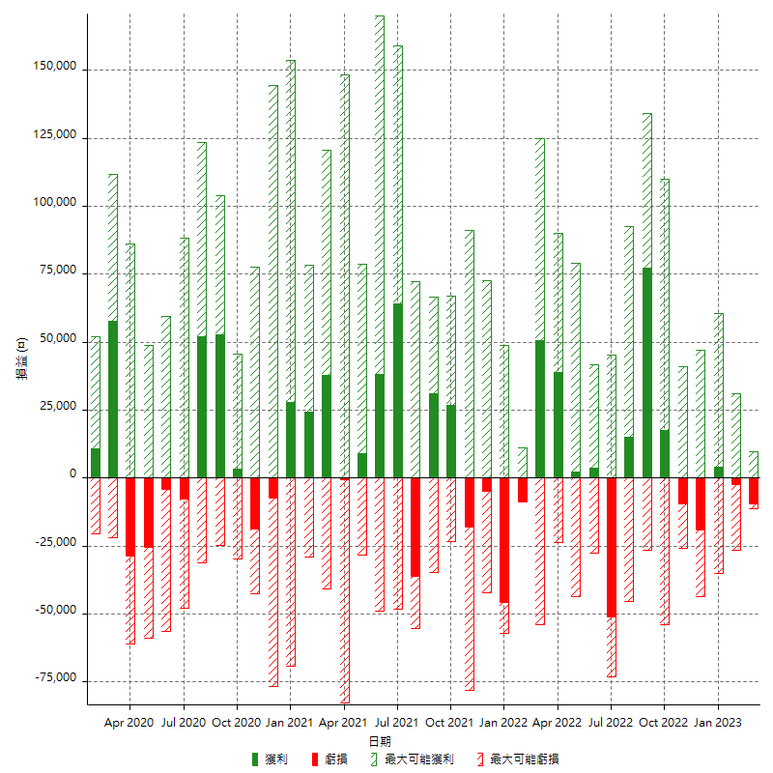

每月獲利和虧損 (%)

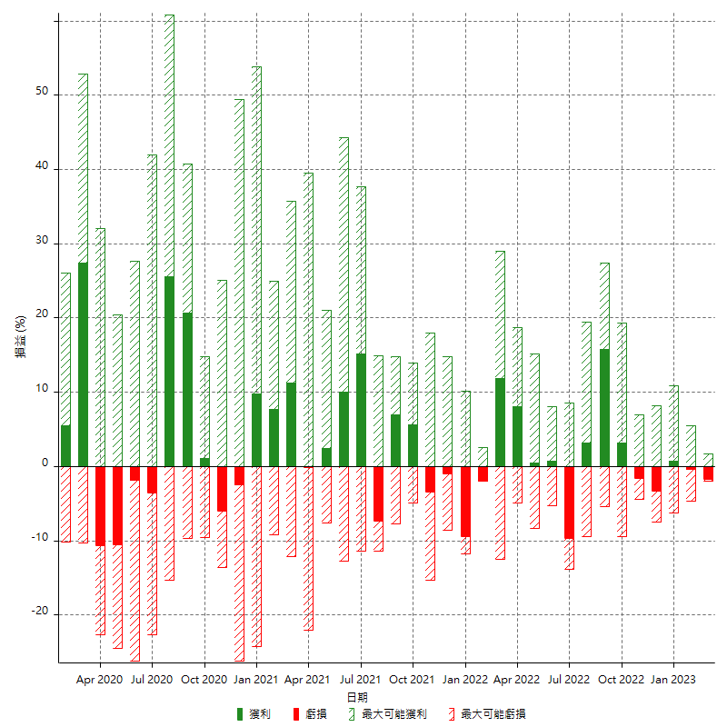

每月累積淨利

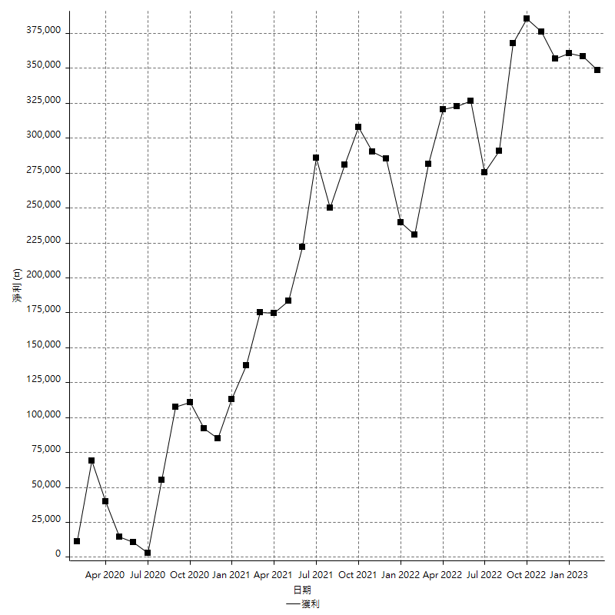

每月平均獲利

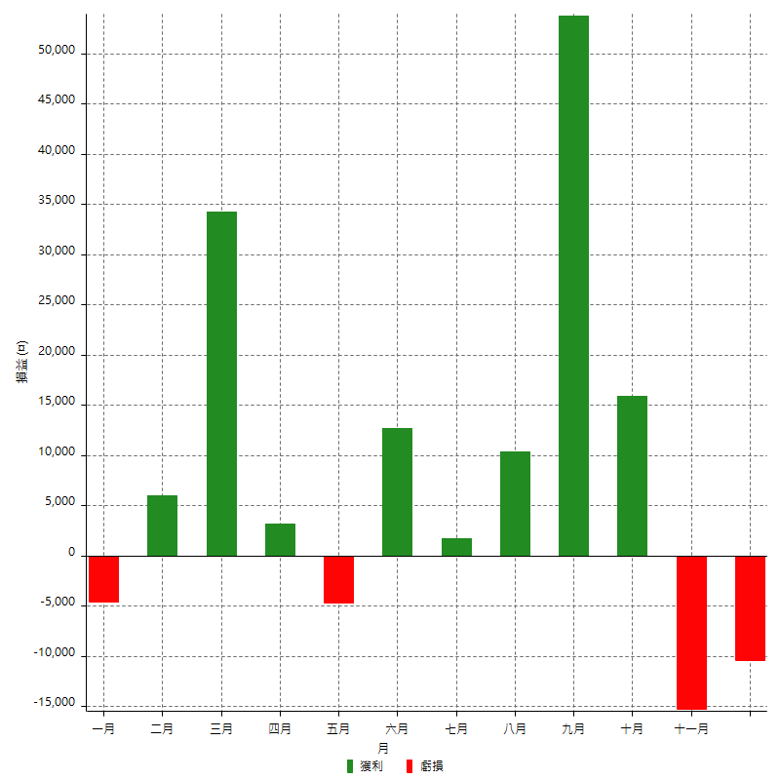

年獲利和虧損

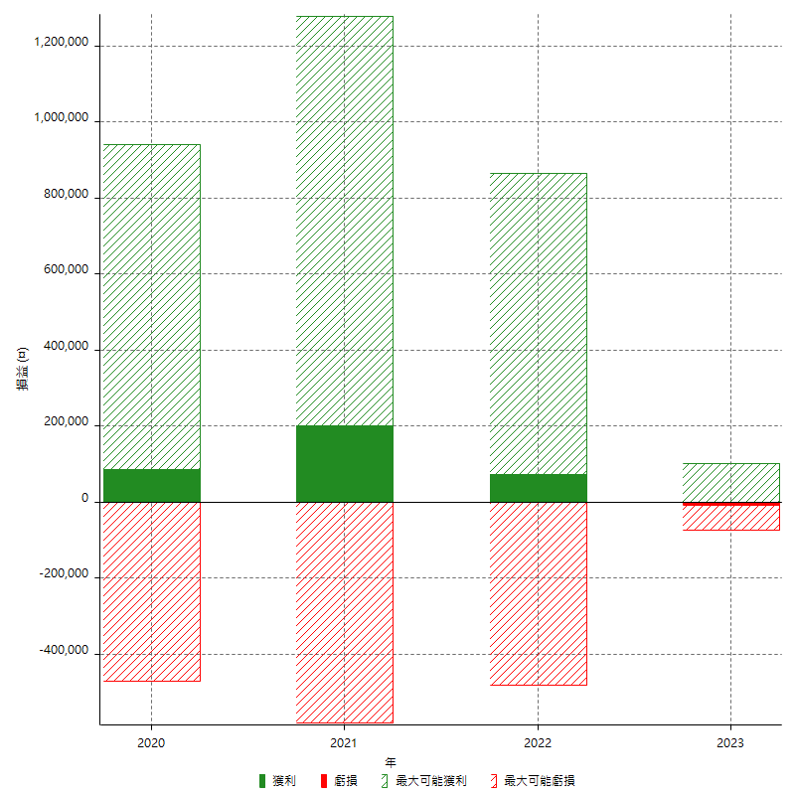

年獲利和虧損 (%)

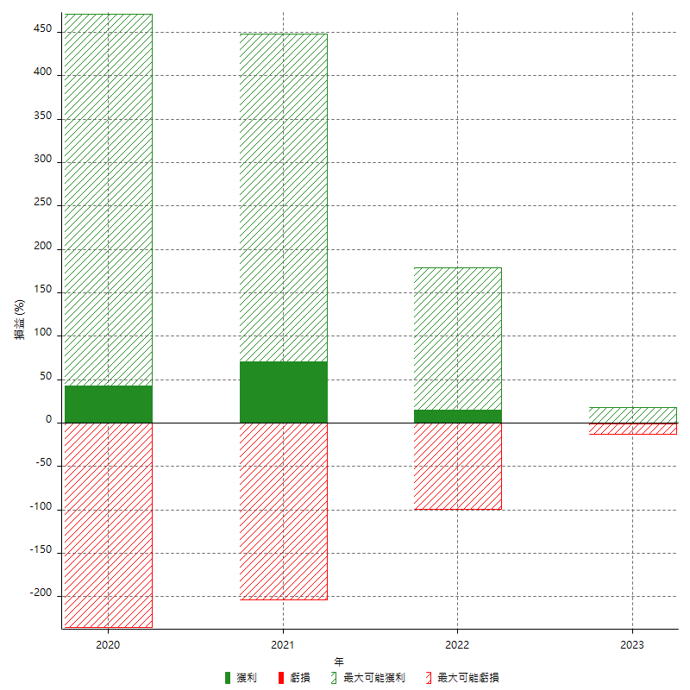

每年累積淨利

